1.1
 |  |  |  |  |  |  |  |  |  |  |  |  |  |  |  |  |  |  | ÍNDICE

1. Víctimas por violencia de género

1.1. Feminicidios. Comunidades Autónomas. 2007-2025

Unidades: feminicidios
 | 2007 | 2008 | 2009 | 2010 | 2011 | 2012 | 2013 | 2014 | 2015 | 2016 | 2017 | 2018 | 2019 | 2020 | 2021 | 2022 | 2023 | 2024 | 2025
España | 71 | 76 | 58 | 74 | 62 | 51 | 54 | 57 | 59 | 49 | 50 | 53 | 56 | 50 | 49 | 49 | 58 | 49 | 35
Andalucía | 8 | 9 | 16 | 17 | 17 | 7 | 11 | 11 | 14 | 5 | 7 | 12 | 15 | 10 | 9 | 11 | 16 | 10 | 11
Aragón | 2 | 1 | 0 | 2 | 2 | 1 | 2 | 0 | 1 | 3 | 0 | 4 | 1 | 0 | 2 | 2 | 1 | 1 | 0
Principado de Asturias | 2 | 1 | 0 | 5 | 2 | 1 | 1 | 1 | 3 | 2 | 0 | 3 | 0 | 1 | 1 | 0 | 0 | 0 | 3
Illes Balears | 1 | 1 | 1 | 2 | 1 | 2 | 2 | 3 | 1 | 6 | 0 | 2 | 1 | 3 | 2 | 0 | 0 | 1 | 1
Canarias | 6 | 5 | 5 | 8 | 3 | 2 | 2 | 1 | 3 | 4 | 5 | 3 | 9 | 4 | 0 | 2 | 3 | 0 | 2
Cantabria | 2 | 0 | 0 | 0 | 0 | 0 | 1 | 0 | 1 | 0 | 0 | 0 | 2 | 1 | 1 | 0 | 0 | 0 | 0
Castilla y León | 3 | 6 | 1 | 4 | 2 | 2 | 4 | 3 | 2 | 6 | 0 | 2 | 3 | 1 | 4 | 3 | 3 | 2 | 1
Castilla - La Mancha | 5 | 3 | 1 | 3 | 1 | 4 | 4 | 0 | 1 | 1 | 6 | 2 | 0 | 4 | 1 | 7 | 2 | 2 | 1
Cataluña | 12 | 10 | 10 | 12 | 9 | 13 | 4 | 13 | 6 | 6 | 8 | 9 | 8 | 8 | 11 | 8 | 11 | 13 | 2
Comunitat Valenciana | 10 | 10 | 9 | 8 | 8 | 6 | 9 | 8 | 11 | 6 | 8 | 2 | 7 | 7 | 7 | 3 | 7 | 7 | 2
Extremadura | 0 | 0 | 1 | 1 | 0 | 1 | 1 | 0 | 1 | 1 | 1 | 0 | 0 | 0 | 0 | 1 | 0 | 0 | 3
Galicia | 5 | 7 | 3 | 2 | 3 | 4 | 3 | 5 | 7 | 4 | 2 | 3 | 3 | 4 | 1 | 0 | 3 | 5 | 2
Comunidad de Madrid | 9 | 11 | 5 | 7 | 9 | 6 | 9 | 7 | 4 | 3 | 7 | 5 | 6 | 3 | 7 | 7 | 7 | 4 | 2
Región de Murcia | 2 | 4 | 2 | 1 | 2 | 0 | 0 | 0 | 1 | 0 | 3 | 2 | 1 | 2 | 0 | 2 | 1 | 1 | 2
Comunidad Foral de Navarra | 1 | 3 | 0 | 0 | 1 | 0 | 0 | 0 | 0 | 0 | 1 | 2 | 0 | 0 | 1 | 1 | 1 |  | 1
País Vasco | 2 | 3 | 2 | 2 | 2 | 2 | 1 | 3 | 3 | 1 | 2 | 2 | 0 | 1 | 2 | 1 | 2 | 2 | 1
La Rioja | 0 | 2 | 1 | 0 | 0 | 0 | 0 | 0 | 0 | 0 | 0 | 0 | 0 | 1 | 0 | 0 | 1 | 1 | 1
Ceuta | 0 | 0 | 1 | 0 | 0 | 0 | 0 | 0 | 0 | 0 | 0 | 0 | 0 | 0 | 0 | 1 | 0 | 0 | 0
Melilla | 1 | 0 | 0 | 0 | 0 | 0 | 0 | 2 | 0 | 1 | 0 | 0 | 0 | 0 | 0 | 0 | 0 | 0 | 0

Nota: Datos provisionales para el año 2025
Fuente: Portal estadístico Delegación del Gobierno contra la Violencia de Género. Ministerio de Igualdad.

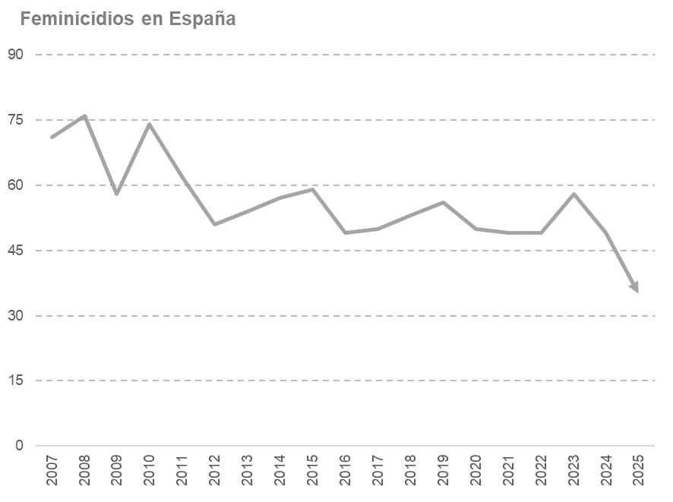
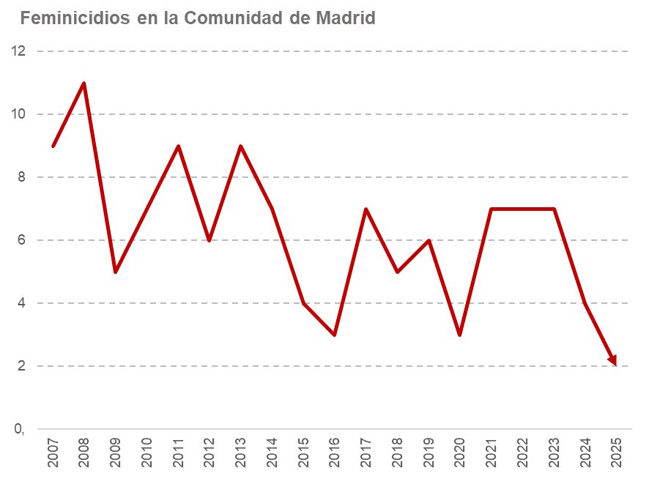

1.2
 |  |  |  |  |  |  |  |  |  |  |  |  |  |  |  |  |  |  | ÍNDICE

1. Víctimas por violencia de género

1.2. Porcentaje de feminicidios. Comunidades Autónomas. 2007-2025

Porcentajes
 | 2007 | 2008 | 2009 | 2010 | 2011 | 2012 | 2013 | 2014 | 2015 | 2016 | 2017 | 2018 | 2019 | 2020 | 2021 | 2022 | 2023 | 2024 | 2025
España | 100.0 | 100.0 | 100.0 | 100.0 | 100.0 | 100.0 | 100.0 | 100.0 | 100.0 | 100.0 | 100.0 | 100.0 | 100.0 | 100.0 | 100.0 | 100.0 | 100.0 | 100.0 | 100.0
Andalucía | 11.3 | 11.8 | 27.6 | 23.0 | 27.4 | 13.7 | 20.4 | 19.3 | 23.7 | 10.2 | 14.0 | 22.6 | 26.8 | 20.0 | 18.4 | 22.4 | 27.6 | 20.4 | 31.4
Aragón | 2.8 | 1.3 | 0.0 | 2.7 | 3.2 | 2.0 | 3.7 | 0.0 | 1.7 | 6.1 | 0.0 | 7.5 | 1.8 | 0.0 | 4.1 | 4.1 | 1.7 | 2.0 | 0.0
Principado de Asturias | 2.8 | 1.3 | 0.0 | 6.8 | 3.2 | 2.0 | 1.9 | 1.8 | 5.1 | 4.1 | 0.0 | 5.7 | 0.0 | 2.0 | 2.0 | 0.0 | 0.0 | 0.0 | 8.6
Illes Balears | 1.4 | 1.3 | 1.7 | 2.7 | 1.6 | 3.9 | 3.7 | 5.3 | 1.7 | 12.2 | 0.0 | 3.8 | 1.8 | 6.0 | 4.1 | 0.0 | 0.0 | 2.0 | 2.9
Canarias | 8.5 | 6.6 | 8.6 | 10.8 | 4.8 | 3.9 | 3.7 | 1.8 | 5.1 | 8.2 | 10.0 | 5.7 | 16.1 | 8.0 | 0.0 | 4.1 | 5.2 | 0.0 | 5.7
Cantabria | 2.8 | 0.0 | 0.0 | 0.0 | 0.0 | 0.0 | 1.9 | 0.0 | 1.7 | 0.0 | 0.0 | 0.0 | 3.6 | 2.0 | 2.0 | 0.0 | 0.0 | 0.0 | 0.0
Castilla y León | 4.2 | 7.9 | 1.7 | 5.4 | 3.2 | 3.9 | 7.4 | 5.3 | 3.4 | 12.2 | 0.0 | 3.8 | 5.4 | 2.0 | 8.2 | 6.1 | 5.2 | 4.1 | 2.9
Castilla - La Mancha | 7.0 | 3.9 | 1.7 | 4.1 | 1.6 | 7.8 | 7.4 | 0.0 | 1.7 | 2.0 | 12.0 | 3.8 | 0.0 | 8.0 | 2.0 | 14.3 | 3.4 | 4.1 | 2.9
Cataluña | 16.9 | 13.2 | 17.2 | 16.2 | 14.5 | 25.5 | 7.4 | 22.8 | 10.2 | 12.2 | 16.0 | 17.0 | 14.3 | 16.0 | 22.4 | 16.3 | 19.0 | 26.5 | 5.7
Comunitat Valenciana | 14.1 | 13.2 | 15.5 | 10.8 | 12.9 | 11.8 | 16.7 | 14.0 | 18.6 | 12.2 | 16.0 | 3.8 | 12.5 | 14.0 | 14.3 | 6.1 | 12.1 | 14.3 | 5.7
Extremadura | 0.0 | 0.0 | 1.7 | 1.4 | 0.0 | 2.0 | 1.9 | 0.0 | 1.7 | 2.0 | 2.0 | 0.0 | 0.0 | 0.0 | 0.0 | 2.0 | 0.0 | 0.0 | 8.6
Galicia | 7.0 | 9.2 | 5.2 | 2.7 | 4.8 | 7.8 | 5.6 | 8.8 | 11.9 | 8.2 | 4.0 | 5.7 | 5.4 | 8.0 | 2.0 | 0.0 | 5.2 | 10.2 | 5.7
Comunidad de Madrid | 12.7 | 14.5 | 8.6 | 9.5 | 14.5 | 11.8 | 16.7 | 12.3 | 6.8 | 6.1 | 14.0 | 9.4 | 10.7 | 6.0 | 14.3 | 14.3 | 12.1 | 8.2 | 5.7
Región de Murcia | 2.8 | 5.3 | 3.4 | 1.4 | 3.2 | 0.0 | 0.0 | 0.0 | 1.7 | 0.0 | 6.0 | 3.8 | 1.8 | 4.0 | 0.0 | 4.1 | 1.7 | 2.0 | 5.7
Comunidad Foral de Navarra | 1.4 | 3.9 | 0.0 | 0.0 | 1.6 | 0.0 | 0.0 | 0.0 | 0.0 | 0.0 | 2.0 | 3.8 | 0.0 | 0.0 | 2.0 | 2.0 | 1.7 | - | 2.9
País Vasco | 2.8 | 3.9 | 3.4 | 2.7 | 3.2 | 3.9 | 1.9 | 5.3 | 5.1 | 2.0 | 4.0 | 3.8 | 0.0 | 2.0 | 4.1 | 2.0 | 3.4 | 4.1 | 2.9
La Rioja | 0.0 | 2.6 | 1.7 | 0.0 | 0.0 | 0.0 | 0.0 | 0.0 | 0.0 | 0.0 | 0.0 | 0.0 | 0.0 | 2.0 | 0.0 | 0.0 | 1.7 | 2.0 | 2.9
Ceuta | 0.0 | 0.0 | 1.7 | 0.0 | 0.0 | 0.0 | 0.0 | 0.0 | 0.0 | 0.0 | 0.0 | 0.0 | 0.0 | 0.0 | 0.0 | 2.0 | 0.0 | 0.0 | 0.0
Melilla | 1.4 | 0.0 | 0.0 | 0.0 | 0.0 | 0.0 | 0.0 | 3.5 | 0.0 | 2.0 | 0.0 | 0.0 | 0.0 | 0.0 | 0.0 | 0.0 | 0.0 | 0.0 | 0.0

Nota: Datos provisionales para el año 2025
Fuente: Portal estadístico Delegación del Gobierno contra la Violencia de Género. Ministerio de Igualdad.

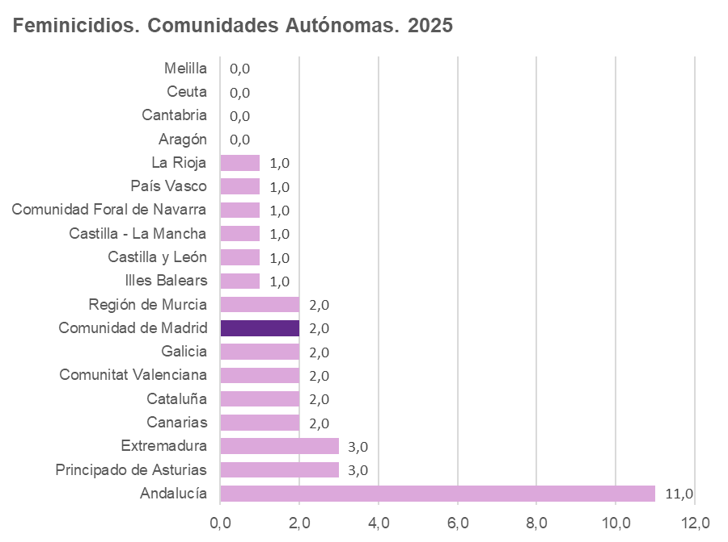

1.3.1
 |  |  |  |  |  |  |  |  |  |  |  |  |  |  |  |  |  |  | ÍNDICE

1. Víctimas por violencia de género

1.3.1. Feminicidios según relación con el agresor. 2007-2025

Unidades: feminicidios
 | 2007 | 2008 | 2009 | 2010 | 2011 | 2012 | 2013 | 2014 | 2015 | 2016 | 2017 | 2018 | 2019 | 2020 | 2021 | 2022 | 2023 | 2024 | 2025

España | 71 | 76 | 58 | 74 | 62 | 51 | 54 | 57 | 59 | 49 | 49 | 52 | 56 | 52 | 49 | 50 | 58 | 49 | 35
Cónyuge | 31 | 23 | 28 | 32 | 32 | 23 | 17 | 29 | 27 | 18 | 19 | 25 | 24 | 21 | 15 | 24 | 16 | 16 | 13
Pareja | 24 | 31 | 16 | 25 | 17 | 20 | 18 | 16 | 20 | 22 | 18 | 19 | 25 | 24 | 19 | 16 | 28 | 18 | 17
Excónyuge/expareja | 16 | 22 | 14 | 17 | 13 | 8 | 19 | 12 | 12 | 9 | 12 | 8 | 7 | 7 | 15 | 10 | 14 | 15 | 5

Comunidad de Madrid | 9 | 11 | 5 | 7 | 9 | 6 | 9 | 7 | 4 | 3 | 7 | 5 | 6 | 3 | 7 | 7 | 7 | 4 | 2
Cónyuge | 3 | 5 | 2 | 1 | 5 | 2 | 4 | 1 | 1 | 0 | 3 | 1 | 2 | 2 | 5 | 3 | 3 | 1 | 1
Pareja | 4 | 3 | 2 | 4 | 2 | 4 | 4 | 3 | 1 | 2 | 3 | 3 | 4 | 1 | 0 | 3 | 3 | 3 | 0
Excónyuge/expareja | 2 | 3 | 1 | 2 | 2 | 0 | 1 | 3 | 2 | 1 | 1 | 1 | 0 | 0 | 2 | 1 | 1 | 0 | 1

Nota: Datos provisionales para el año 2025
Fuente: Portal estadístico Delegación del Gobierno contra la Violencia de Género. Ministerio de Igualdad.

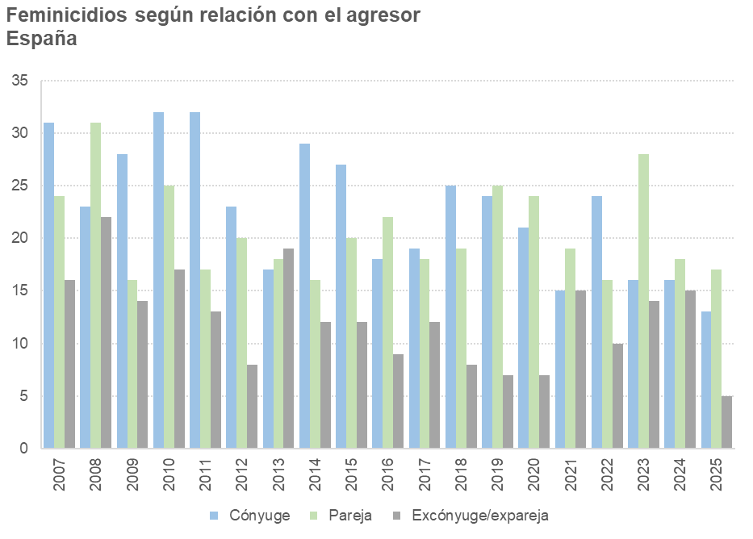
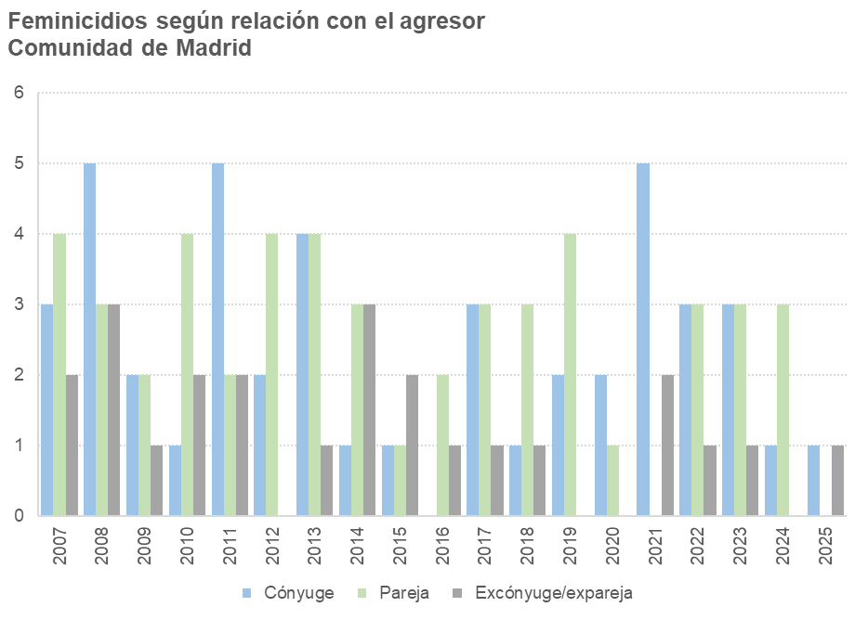

1.4
 |  |  |  |  |  |  |  |  |  |  |  |  |  |  |  |  |  |  | ÍNDICE

1. Víctimas por violencia de género

1.4. Feminicidios según país de nacimiento del agresor. 2007-2025

Unidades: feminicidios
 | 2007 | 2008 | 2009 | 2010 | 2011 | 2012 | 2013 | 2014 | 2015 | 2016 | 2017 | 2018 | 2019 | 2020 | 2021 | 2022 | 2023 | 2024 | 2025

España | 71 | 76 | 58 | 74 | 62 | 51 | 54 | 57 | 59 | 49 | 49 | 52 | 56 | 52 | 49 | 50 | 58 | 49 | 35
España | 44 | 45 | 33 | 45 | 40 | 36 | 37 | 38 | 43 | 32 | 33 | 32 | 33 | 38 | 38 | 31 | 32 | 32 | 22
Otros países | 27 | 31 | 25 | 29 | 22 | 15 | 17 | 19 | 16 | 17 | 16 | 20 | 23 | 14 | 11 | 19 | 26 | 17 | 13

Comunidad de Madrid | 9 | 11 | 5 | 7 | 9 | 6 | 9 | 7 | 4 | 3 | 7 | 5 | 6 | 3 | 7 | 7 | 7 | 4 | 2
España | 3 | 4 | 2 | 4 | 6 | 2 | 5 | 3 | 2 | 2 | 3 | 2 | 3 | 1 | 6 | 3 | 5 | 1 | 2
Otros países | 6 | 7 | 3 | 3 | 3 | 4 | 4 | 4 | 2 | 1 | 4 | 3 | 3 | 2 | 1 | 4 | 2 | 3 | 0

Nota: Datos provisionales para el año 2025
Fuente: Portal estadístico Delegación del Gobierno contra la Violencia de Género. Ministerio de Igualdad.

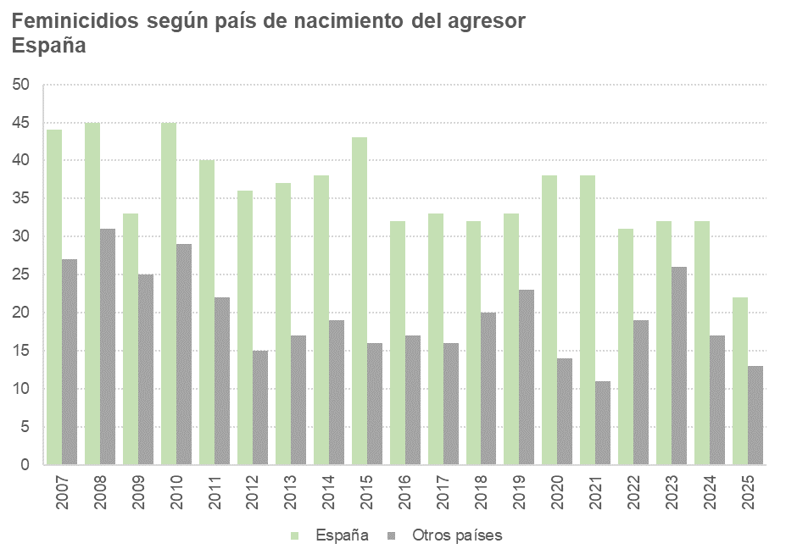
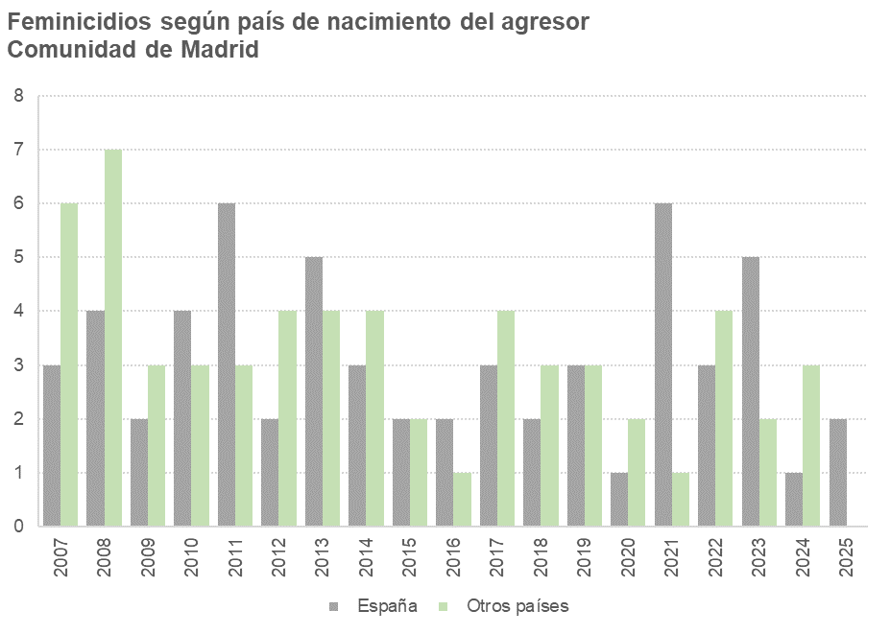

1.5
 |  |  |  |  |  |  |  |  |  |  |  |  |  |  |  |  |  |  | ÍNDICE

1. Víctimas por violencia de género

1.5. Feminicidios según denuncia previa al agresor. 2007-2025

Unidades: feminicidios
 | 2007 | 2008 | 2009 | 2010 | 2011 | 2012 | 2013 | 2014 | 2015 | 2016 | 2017 | 2018 | 2019 | 2020 | 2021 | 2022 | 2023 | 2024 | 2025

España | 71 | 76 | 58 | 74 | 62 | 51 | 54 | 57 | 59 | 49 | 49 | 52 | 56 | 52 | 49 | 50 | 58 | 49 | 35
No había denuncia | 50 | 58 | 43 | 52 | 47 | 42 | 45 | 43 | 51 | 35 | 38 | 37 | 46 | 44 | 39 | 33 | 44 | 35 | 29
Había denuncia | 21 | 18 | 15 | 22 | 15 | 9 | 9 | 14 | 8 | 14 | 11 | 15 | 10 | 8 | 10 | 17 | 14 | 14 | 6

Comunidad de Madrid | 9 | 11 | 5 | 7 | 9 | 6 | 9 | 7 | 4 | 3 | 7 | 5 | 6 | 3 | 7 | 7 | 7 | 4 | 2
No había denuncia | 6 | 9 | 4 | 7 | 6 | 6 | 8 | 5 | 2 | 2 | 4 | 4 | 4 | 2 | 7 | 4 | 3 | 3 | 1
Había denuncia | 3 | 2 | 1 | 0 | 3 | 0 | 1 | 2 | 2 | 1 | 3 | 1 | 2 | 1 | 0 | 3 | 4 | 1 | 1

Nota: Datos provisionales para el año 2025
Fuente: Portal estadístico Delegación del Gobierno contra la Violencia de Género. Ministerio de Igualdad.

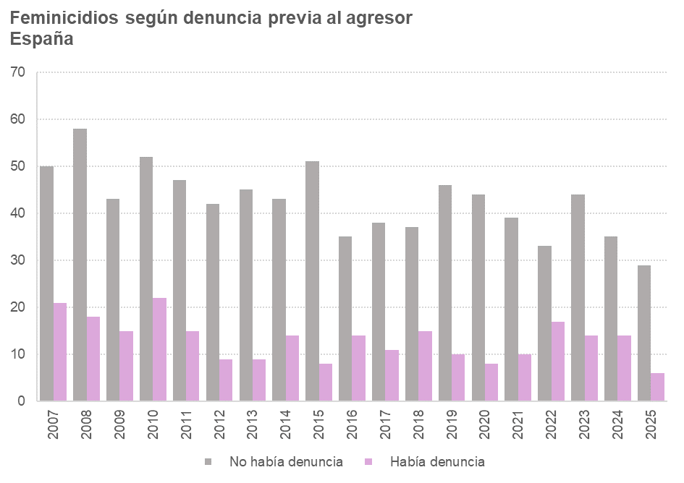
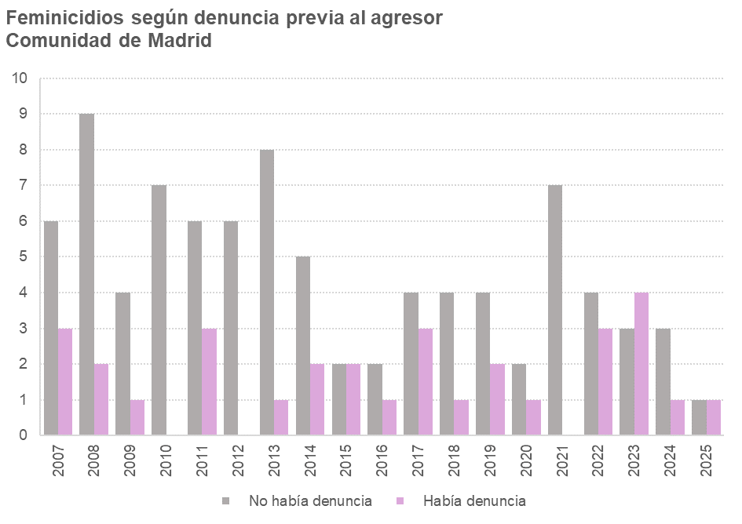

1.6
 |  |  |  |  |  |  |  |  |  |  |  |  |  | ÍNDICE

1. Víctimas por violencia de género

1.6. Menores víctimas mortales por violencia de género, según parentesco con el agresor. 2013-2025

Valores absolutos
Comunidad autónoma | Padre biológico | 2013 | 2014 | 2015 | 2016 | 2017 | 2018 | 2019 | 2020 | 2021 | 2022 | 2023 | 2024 | 2025

España |  | 6 | 4 | 9 | 1 | 8 | 7 | 3 | 4 | 7 | 2 | 2 | 9 | 3
...
Comunidad de Madrid |  | 0 | 2 | 0 | 0 | 2 | 2 | 0 | 0 | 2 | 1 | 1 | 1 | 0
 | Sí | 0 | 1 | 0 | 0 | 1 | 2 | 0 | 0 | 2 | 1 | 1 | 1 | 0
 | No | 0 | 1 | 0 | 0 | 1 | 0 | 0 | 0 | 0 | 0 | 0 | 0 | 0

Nota: Datos provisionales para el año 2025. Los datos de número de menores víctimas mortales solo están disponibles desde el año 2013
Fuente: Portal estadístico Delegación del Gobierno contra la Violencia de Género. Ministerio de Igualdad.

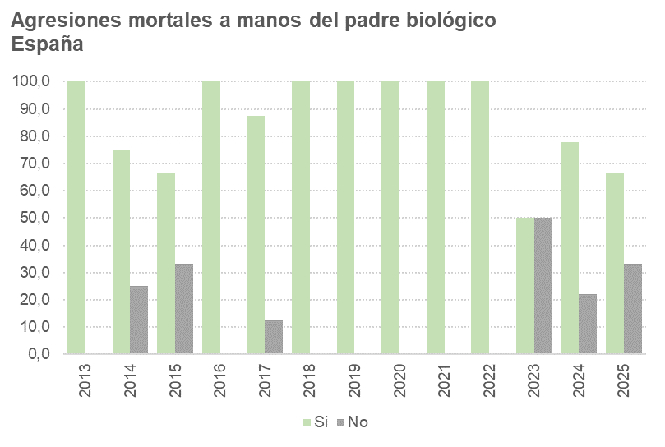
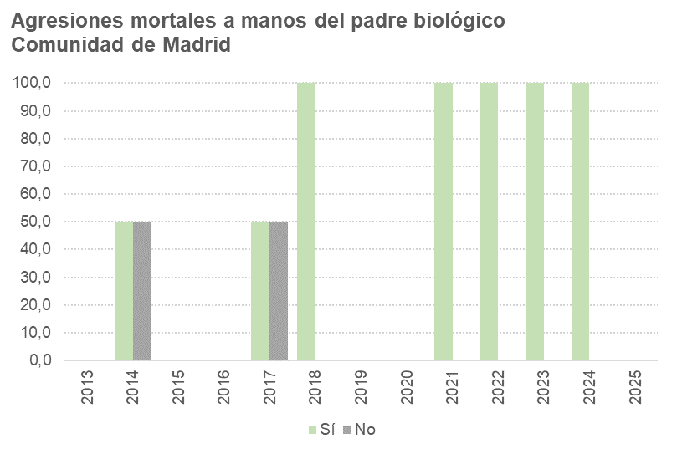

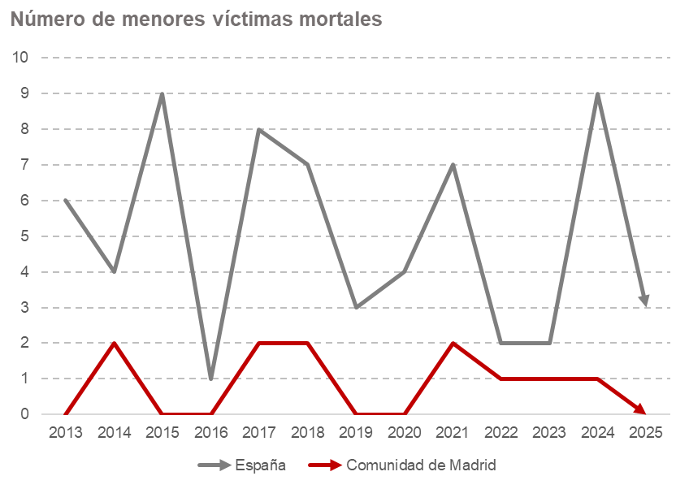

1.7
...
Unidades: personas
 | 2013 | 2014 | 2015 | 2016 | 2017 | 2018 | 2019 | 2020 | 2021 | 2022 | 2023 | 2024 | 2025

España | 42 | 43 | 51 | 30 | 26 | 41 | 48 | 26 | 32 | 36 | 58 | 36 | 17
Comunidad de Madrid | 6 | 7 | 2 | 0 | 3 | 3 | 5 | 2 | 1 | 5 | 6 | 4 | 1

Nota: Datos provisionales para el año 2025
Fuente: Portal estadístico Delegación del Gobierno contra la Violencia de Género. Ministerio de Igualdad.

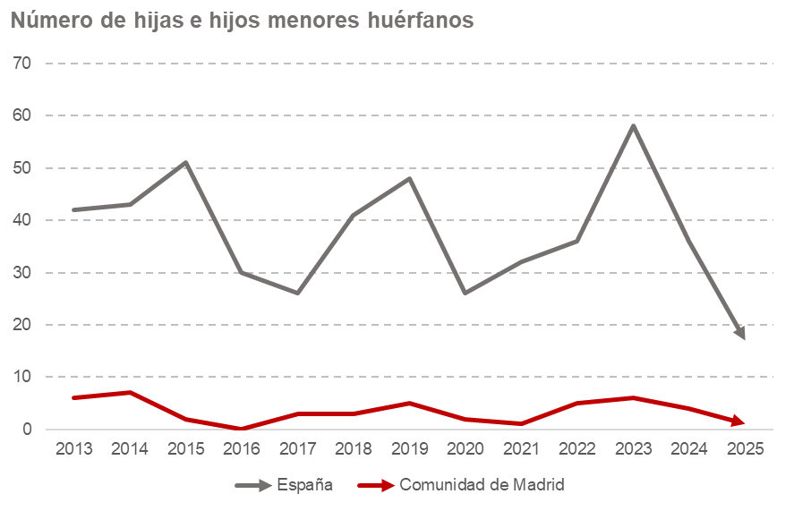

2.1
...
Unidades: Denuncias
 | 2009 | 2010 | 2011 | 2012 | 2013 | 2014 | 2015 | 2016 | 2017 | 2018 | 2019 | 2020 | 2021 | 2022 | 2023 | 2024
España | 135,540 | 134,105 | 134,002 | 128,543 | 124,894 | 126,742 | 129,193 | 142,893 | 166,260 | 167,061 | 168,057 | 150,785 | 162,848 | 182,078 | 199,166 | 199,093
% Causas en seguimiento por denuncias falsas(*) | 0.020 | 0.013 | 0.019 | 0.027 | 0.022 | 0.022 | 0.022 | 0.021 | 0.019 | 0.016 | 0.021 | 0.016 | 0.026 | 0.015 | 0.006 | -
Comunidad de Madrid | 20,863 | 21,195 | 20,708 | 20,935 | 19,506 | 19,270 | 18,527 | 21,535 | 26,959 | 26,965 | 26,166 | 22,463 | 25,454 | 27,798 | 30,032 | 32,004

(*) Porcentaje sobre el total de denuncias. De momento, no hay datos de causas en seguimiento por denuncias falsas para 2024
Fuentes: Memoria de la Fiscalía General del Estado. Consejo General del Poder Judicial

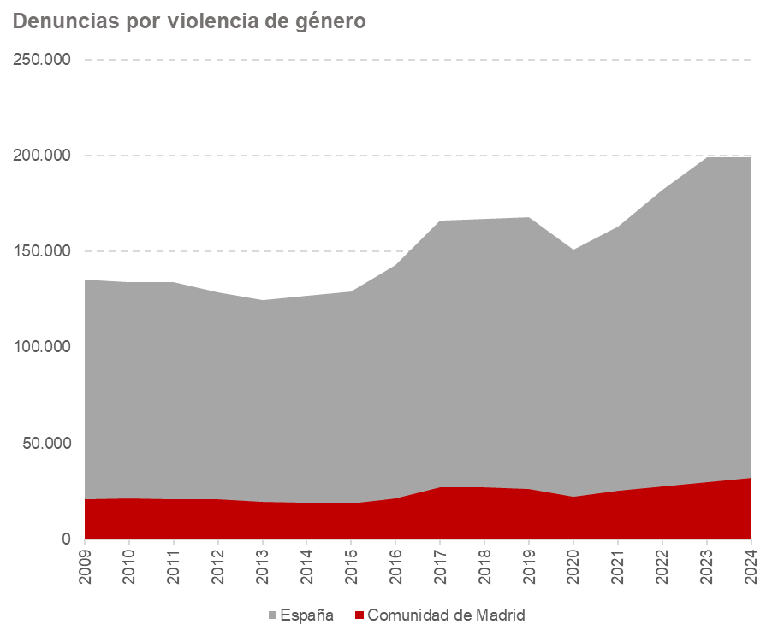
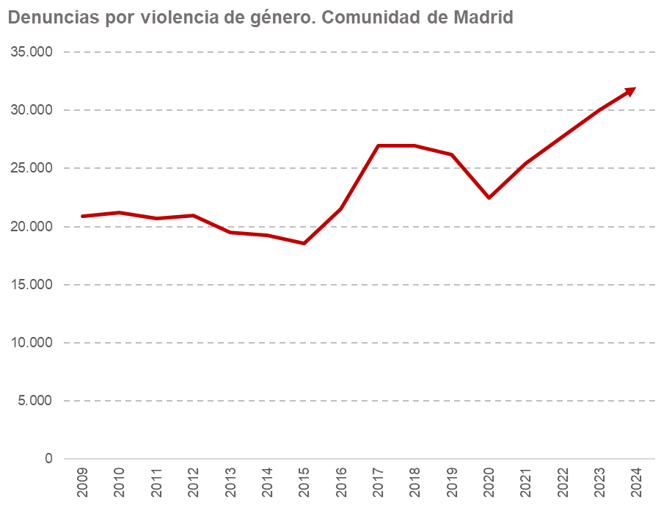

2.2
 |  |  | ÍNDICE

2. Denuncias por violencia de género

2.2. Número de denuncias por violencia de género. Comunidades Autónomas. 2024

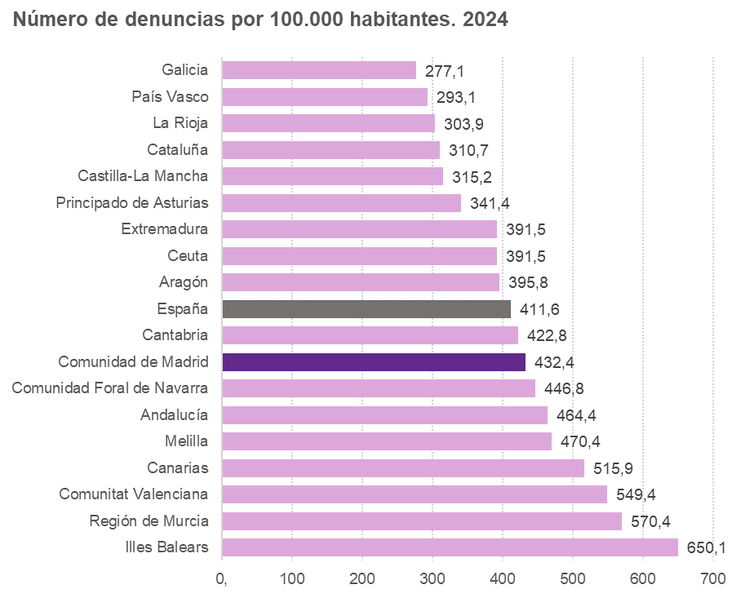
Unidades: Denuncias
 | 2024 | Denuncias por 100.0000 habitantes
España | 199,093 | 411.6
Andalucía | 39,430 | 464.4
Aragón | 5,183 | 395.8
Principado de Asturias | 3,505 | 341.4
Illes Balears | 7,785 | 650.1
Canarias | 11,503 | 515.9
Cantabria | 2,459 | 422.8
Castilla y León | 6,052 | 266.2
Castilla-La Mancha | 6,795 | 315.2
Cataluña | 25,489 | 310.7
Comunitat Valenciana | 27,708 | 549.4
Extremadura | 3,299 | 391.5
Galicia | 7,602 | 277.1
Comunidad de Madrid | 32,004 | 432.4
Región de Murcia | 8,046 | 570.4
Comunidad Foral de Navarra | 3,816 | 446.8
País Vasco | 6,675 | 293.1
La Rioja | 1,005 | 303.9
Ceuta | 330 | 391.5
Melilla | 407 | 470.4

Fuente: Portal estadístico Delegación del Gobierno contra la Violencia de Género. Ministerio de Igualdad.
Datos de población Instituto Nacional de Estadística

3.1
...
España | 29,146 | 100.0 | 27,122 | 100.0 | 27,087 | 100.0 | 27,624 | 100.0 | 28,281 | 100.0 | 29,008 | 100.0 | 31,286 | 100.0 | 31,911 | 100.0 | 29,215 | 100.0 | 30,141 | 100.0 | 32,644 | 100.0
Navarra, Comunidad Foral de | 311 | 1.1 | 320 | 1.2 | 319 | 1.2 | 347 | 1.3 | 378 | 1.3 | 295 | 1.0 | 309 | 1.0 | 333 | 1.0 | 289 | 1.0 | 299 | 1.0 | 338 | 1.0
Euskadi | 675 | 2.3 | 610 | 2.2 | 577 | 2.1 | 545 | 2.0 | 644 | 2.3 | 685 | 2.4 | 742 | 2.4 | 716 | 2.2 | 559 | 1.9 | 614 | 2.0 | 783 | 2.4
Rioja, La | 194 | 0.7 | 168 | 0.6 | 200 | 0.7 | 198 | 0.7 | 225 | 0.8 | 225 | 0.8 | 331 | 1.1 | 296 | 0.9 | 286 | 1.0 | 348 | 1.2 | 367 | 1.1
Ceuta | 43 | 0.1 | 59 | 0.2 | 51 | 0.2 | 60 | 0.2 | 91 | 0.3 | 74 | 0.3 | 65 | 0.2 | 59 | 0.2 | 62 | 0.2 | 78 | 0.3 | 73 | 0.2
Melilla | 58 | 0.2 | 52 | 0.2 | 64 | 0.2 | 97 | 0.4 | 56 | 0.2 | 74 | 0.3 | 62 | 0.2 | 70 | 0.2 | 75 | 0.3 | 52 | 0.2 | 122 | 0.4

Nota: Resultados referidos a asuntos (con medidas cautelares dictadas) inscritos en el Registro a lo largo del periodo de referencia
Fuente: Estadística de violencia doméstica y violencia de género. INE

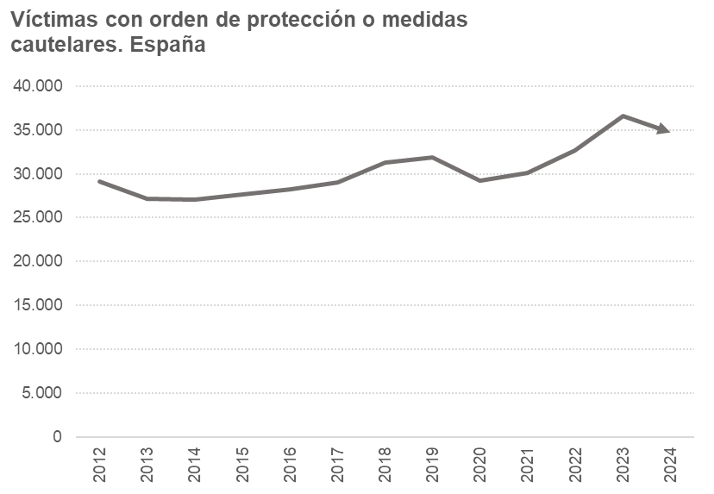
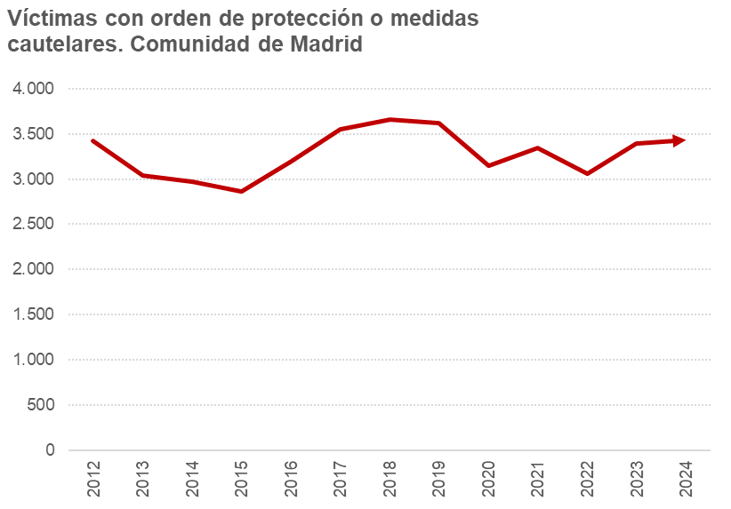

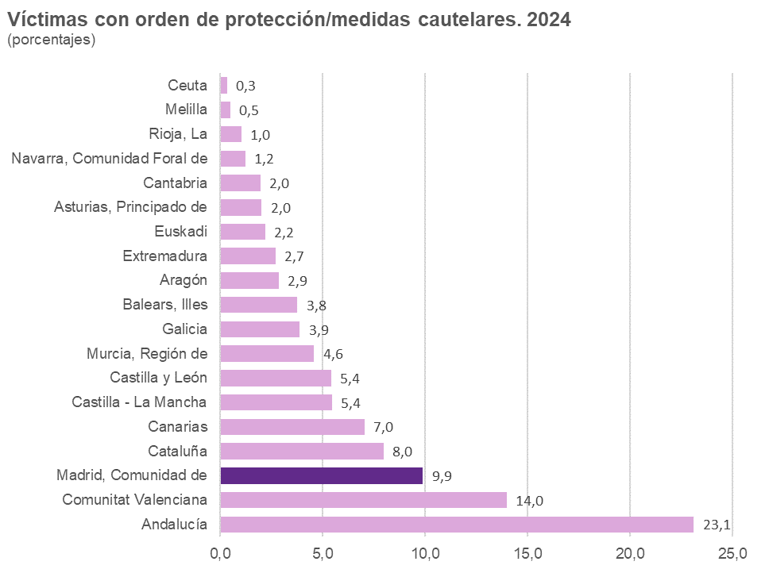

3.2
...
Comunidad de Madrid | 3,427 | 100.0 | 3,036 | 100.0 | 2,973 | 100.0 | 2,865 | 100.0 | 3,200 | 100.0 | 3,552 | 100.0 | 3,656 | 100.0 | 3,624 | 100.0 | 3,149 | 100.0 | 3,349 | 100.0 | 3,062 | 100.0 | 3,390
Menos de 18 años | 67 | 2.0 | 51 | 1.7 | 55 | 1.8 | 53 | 1.8 | 63 | 2.0 | 86 | 2.4 | 86 | 2.4 | 87 | 2.4 | 63 | 2.0 | 67 | 2.0 | 74 | 2.4 | 56
De 18 a 24 años | 555 | 16.2 | 462 | 15.2 | 405 | 13.6 | 434 | 15.1 | 469 | 14.7 | 533 | 15.0 | 558 | 15.3 | 547 | 15.1 | 484 | 15.4 | 516 | 15.4 | 446 | 14.6 | 499
De 25 a 44 años | 2,224 | 64.9 | 1,956 | 64.4 | 1,923 | 64.7 | 1,766 | 61.6 | 2,032 | 63.5 | 2,222 | 62.6 | 2,290 | 62.6 | 2,286 | 63.1 | 1,922 | 61.0 | 2,054 | 61.3 | 1,874 | 61.2 | 2,102
De 45 a 64 años | 523 | 15.3 | 517 | 17.0 | 527 | 17.7 | 557 | 19.4 | 570 | 17.8 | 649 | 18.3 | 657 | 18.0 | 644 | 17.8 | 625 | 19.8 | 652 | 19.5 | 609 | 19.9 | 677
65 y más años | 58 | 1.7 | 50 | 1.6 | 63 | 2.1 | 55 | 1.9 | 66 | 2.1 | 62 | 1.7 | 65 | 1.8 | 60 | 1.7 | 55 | 1.7 | 60 | 1.8 | 59 | 1.9 | 56

Nota: Resultados referidos a asuntos (con medidas cautelares dictadas) inscritos en el Registro a lo largo del periodo de referencia
Fuente: Estadística de violencia doméstica y violencia de género. INE

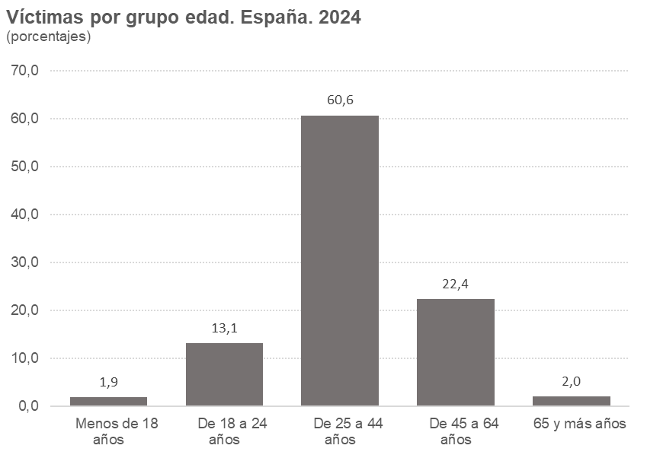
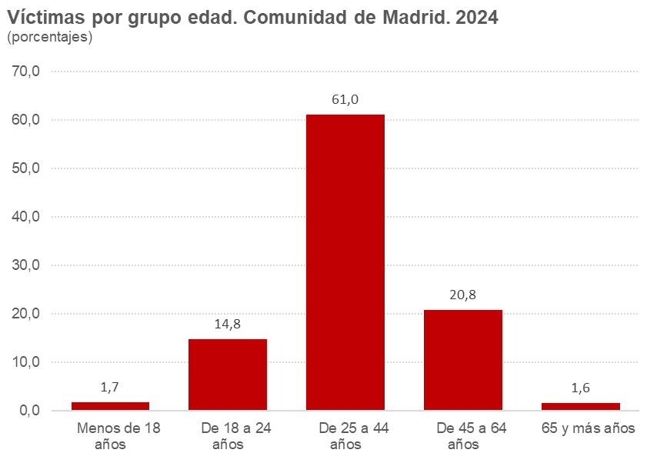

3.3
...
Comunidad de Madrid | 3,427 | 100.0 | 3,036 | 100.0 | 2,973 | 100.0 | 2,865 | 100.0 | 3,200 | 100.0 | 3,552 | 100.0 | 3,656 | 100.0 | 3,624 | 100.0 | 3,149 | 100.0 | 3,349 | 100.0 | 3,062 | 100.0 | 3,390
España | 1,772 | 51.7 | 1,673 | 55.1 | 1,647 | 55.4 | 1,581 | 55.2 | 1,786 | 55.8 | 1,888 | 53.2 | 1,879 | 51.4 | 1,752 | 48.3 | 1,561 | 49.6 | 1,612 | 48.1 | 1,559 | 50.9 | 1,575
Europa sin España | 538 | 15.7 | 462 | 15.2 | 412 | 13.9 | 421 | 14.7 | 433 | 13.5 | 452 | 12.7 | 432 | 11.8 | 453 | 12.5 | 328 | 10.4 | 325 | 9.7 | 292 | 9.5 | 278
África | 165 | 4.8 | 162 | 5.3 | 173 | 5.8 | 145 | 5.1 | 196 | 6.1 | 214 | 6.0 | 229 | 6.3 | 198 | 5.5 | 182 | 5.8 | 196 | 5.9 | 149 | 4.9 | 179
América | 912 | 26.6 | 705 | 23.2 | 697 | 23.4 | 681 | 23.8 | 752 | 23.5 | 942 | 26.5 | 1,075 | 29.4 | 1,167 | 32.2 | 1,033 | 32.8 | 1,170 | 34.9 | 1,028 | 33.6 | 1,304
Resto del mundo | 40 | 1.2 | 34 | 1.1 | 44 | 1.5 | 37 | 1.3 | 33 | 1.0 | 56 | 1.6 | 41 | 1.1 | 54 | 1.5 | 45 | 1.4 | 46 | 1.4 | 34 | 1.1 | 54

Nota: Resultados referidos a asuntos (con medidas cautelares dictadas) inscritos en el Registro a lo largo del periodo de referencia
Fuente: Estadística de violencia doméstica y violencia de género. INE
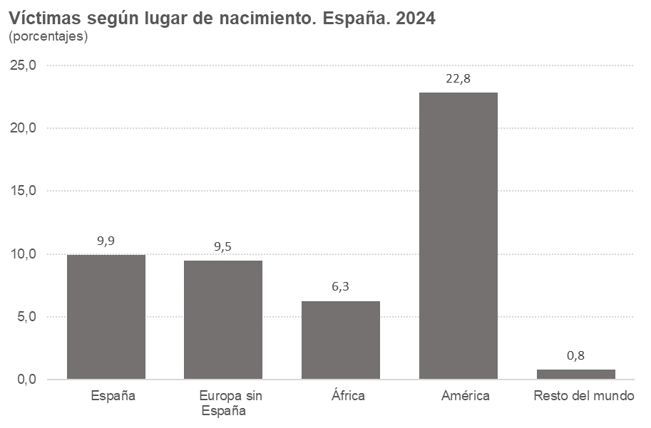
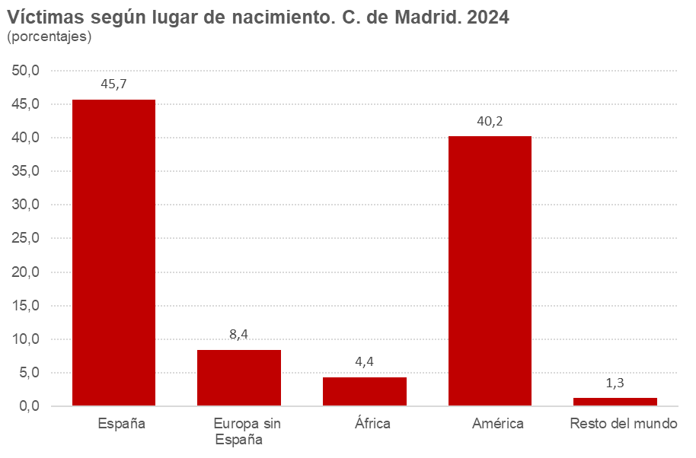

3.4
...
Comunidad de Madrid | 3,415 | 100.0 | 3,027 | 100.0 | 2,952 | 100.0 | 2,863 | 100.0 | 3,178 | 100.0 | 3,565 | 100.0 | 3,656 | 100.0 | 3,611 | 100.0 | 3,147 | 100.0 | 3,337 | 100.0 | 3,106 | 100.0 | 3,365 | 100.0
Menos de 18 años | 2 | 0.1 | 4 | 0.1 | 9 | 0.3 | 11 | 0.4 | 8 | 0.3 | 9 | 0.3 | 9 | 0.2 | 7 | 0.2 | 6 | 0.2 | 7 | 0.2 | 8 | 0.3 | 3 | 0.1
De 18 a 24 años | 372 | 10.9 | 317 | 10.5 | 293 | 9.9 | 322 | 11.2 | 342 | 10.8 | 440 | 12.3 | 410 | 11.2 | 392 | 10.9 | 339 | 10.8 | 383 | 11.5 | 342 | 11.0 | 354 | 10.5
De 25 a 44 años | 2,283 | 66.9 | 1,980 | 65.4 | 1,905 | 64.5 | 1,734 | 60.6 | 1,958 | 61.6 | 2,186 | 61.3 | 2,260 | 61.8 | 2,292 | 63.5 | 1,930 | 61.3 | 2,038 | 61.1 | 1,920 | 61.8 | 2,058 | 61.2
De 45 a 64 años | 673 | 19.7 | 646 | 21.3 | 657 | 22.3 | 707 | 24.7 | 770 | 24.2 | 847 | 23.8 | 890 | 24.3 | 825 | 22.8 | 781 | 24.8 | 825 | 24.7 | 763 | 24.6 | 860 | 25.6
65 y más años | 85 | 2.5 | 80 | 2.6 | 88 | 3.0 | 89 | 3.1 | 100 | 3.1 | 83 | 2.3 | 87 | 2.4 | 95 | 2.6 | 91 | 2.9 | 84 | 2.5 | 73 | 2.4 | 90 | 2.7

Nota: Resultados referidos a asuntos (con medidas cautelares dictadas) inscritos en el Registro a lo largo del periodo de referencia
Fuente: Estadística de violencia doméstica y violencia de género. INE

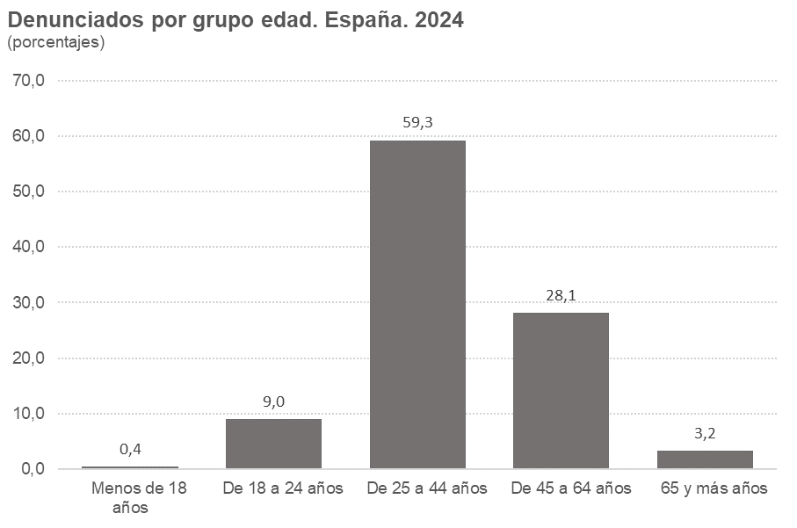
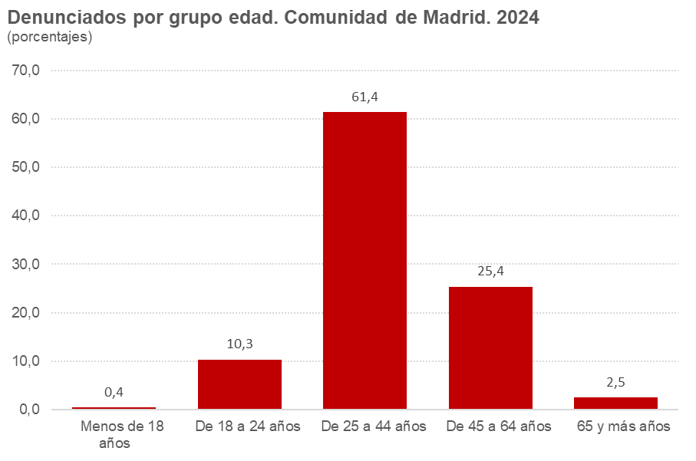

3.5
...
Total Comunidad de Madrid | 3,415 | 100.0 | 3,027 | 100.0 | 2,952 | 100.0 | 2,863 | 100.0 | 3,178 | 100.0 | 3,565 | 100.0 | 3,656 | 100.0 | 3,611 | 100.0 | 3,147 | 100.0 | 3,337 | 100.0 | 3,106 | 100.0 | 3,365 | 100.0
España | 1,718 | 50.3 | 1,610 | 53.2 | 1,594 | 54.0 | 1,530 | 53.4 | 1,742 | 54.8 | 1,850 | 51.9 | 1,797 | 49.2 | 1,706 | 47.2 | 1,479 | 47.0 | 1,539 | 46.1 | 1,471 | 47.4 | 1,532 | 45.5
Europa sin España | 535 | 15.7 | 476 | 15.7 | 431 | 14.6 | 415 | 14.5 | 430 | 13.5 | 474 | 13.3 | 452 | 12.4 | 482 | 13.3 | 373 | 11.9 | 377 | 11.3 | 333 | 10.7 | 313 | 9.3
África | 263 | 7.7 | 252 | 8.3 | 263 | 8.9 | 240 | 8.4 | 270 | 8.5 | 304 | 8.5 | 336 | 9.2 | 299 | 8.3 | 271 | 8.6 | 299 | 9.0 | 259 | 8.3 | 303 | 9.0
América | 844 | 24.7 | 637 | 21.0 | 615 | 20.8 | 632 | 22.1 | 695 | 21.9 | 861 | 24.2 | 1,018 | 27.8 | 1,052 | 29.1 | 970 | 30.8 | 1,082 | 32.4 | 1,003 | 32.3 | 1,162 | 34.5
Resto del mundo | 55 | 1.6 | 52 | 1.7 | 49 | 1.7 | 46 | 1.6 | 41 | 1.3 | 76 | 2.1 | 53 | 1.4 | 72 | 2.0 | 54 | 1.7 | 40 | 1.2 | 40 | 1.3 | 55 | 1.6

Nota: Resultados referidos a asuntos (con medidas cautelares dictadas) inscritos en el Registro a lo largo del periodo de referencia
Fuente: Estadística de violencia doméstica y violencia de género. INE

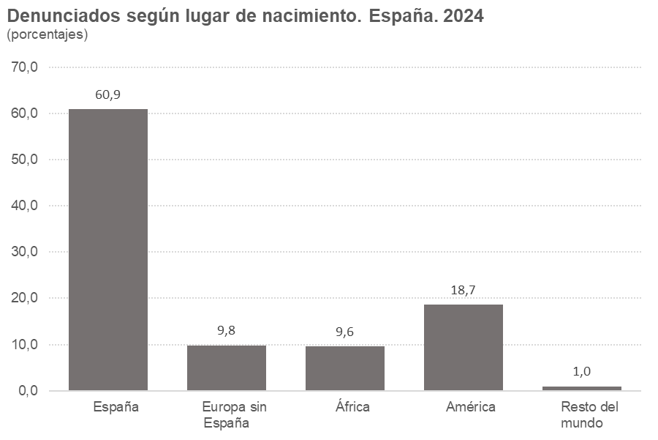
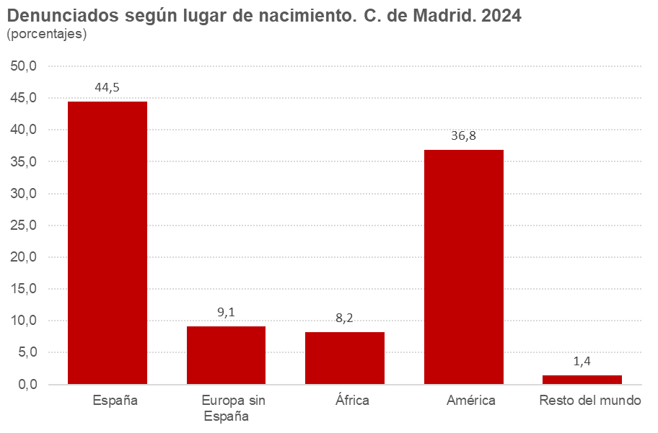

3.6
...
Total faltas | 0 | 0.0 | 0 | 0.0
Faltas contra las personas | 0 | 0.0 | 0 | 0.0
Otras faltas sin especificar | 0 | 0.0 | 0 | 0.0

Notas: Resultados referidos a asuntos (con medidas cautelares dictadas) inscritos en el Registro a lo largo del periodo de referencia
Las infracciones penales incluyen cualquier grado de ejecución o participación
En julio de 2015 entró en vigor una reforma del Código Penal que suprimió las faltas, convirtiéndolas en delitos leves. Seguirán figurando faltas en años sucesivos mientras sigan registrándose infracciones penales cometidas antes de la entrada en vigor de la citada reforma
Fuente: Estadística de violencia doméstica y violencia de género. INE

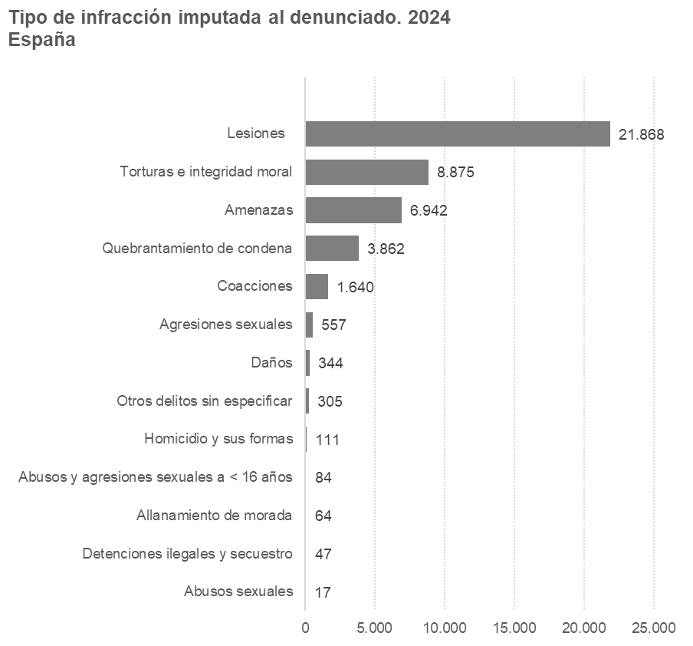
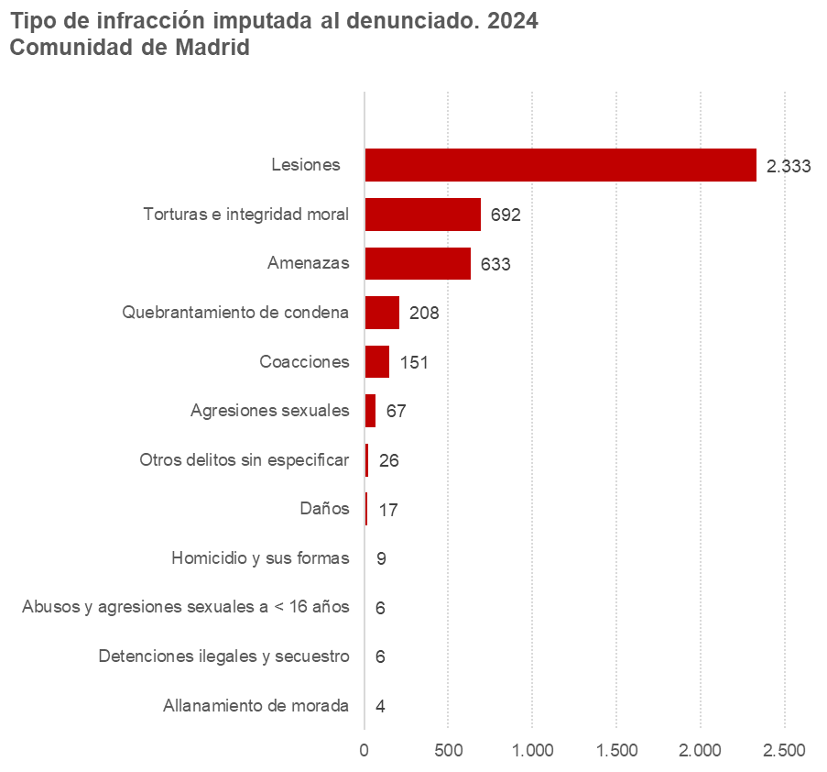

3.7
...
Penales |  | 75,576 | 73.3 | 8,000 | 73.0
 | Retirada del pasaporte | 140 | 0.1 | 7 | 0.1
 | Privación del derecho a tenencia y porte de armas | 2,384 | 2.3 | 332 | 3.0
 | Incautación de armas u otros instrumentos peligrosos | 103 | 0.1 | 9 | 0.1
 | Privación provisional del permiso de conducir | 1 | 0.0 | 0 | 0.0
 | Otras medidas cautelares penales sin especificar | 612 | 0.6 | 43 | 0.4

Nota: Resultados referidos a asuntos (con medidas cautelares dictadas) inscritos en el Registro a lo largo del periodo de referencia
Fuente: Estadística de violencia doméstica y violencia de género. INE

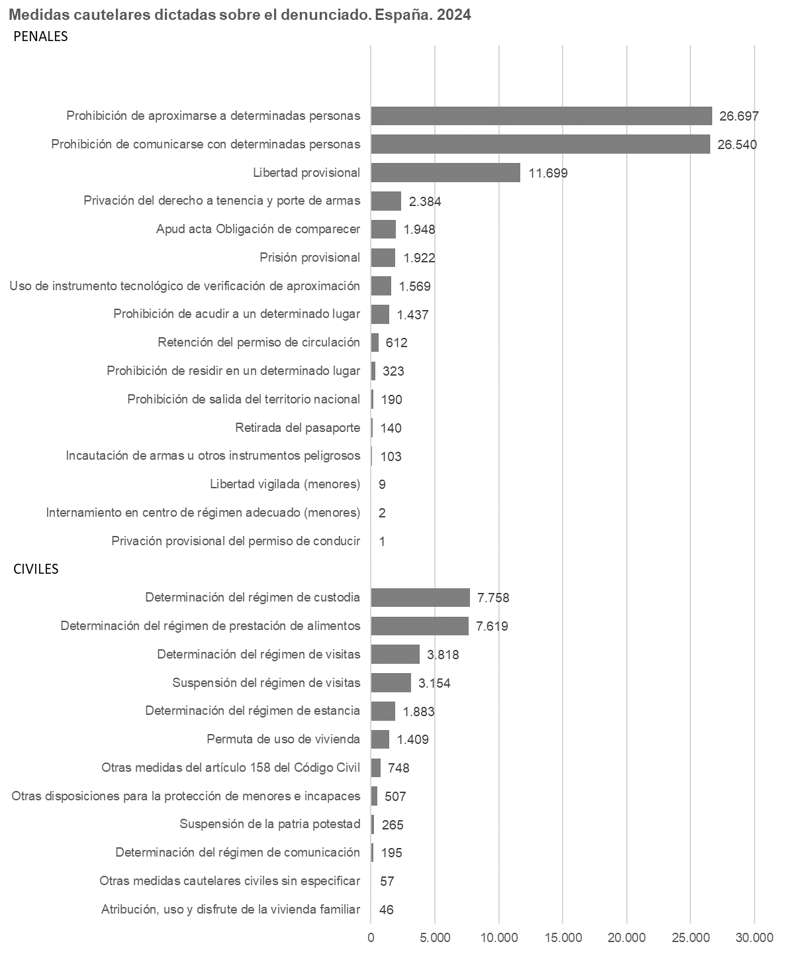

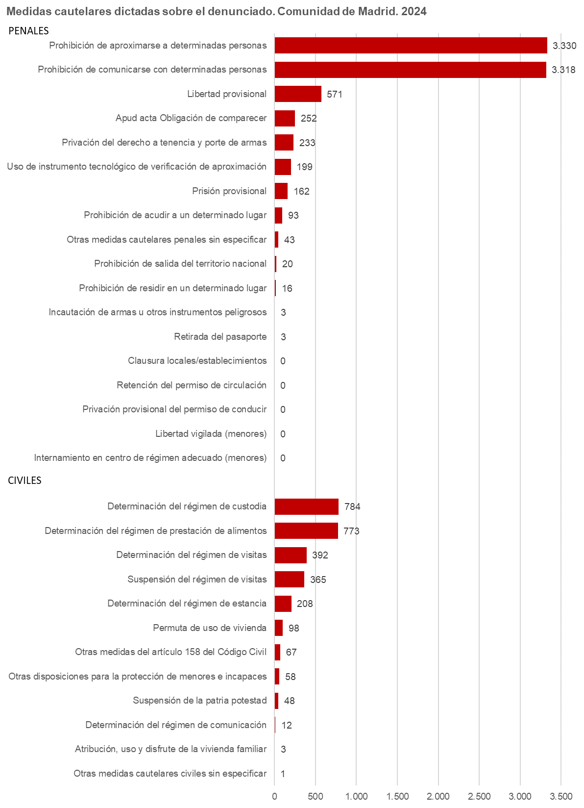

4.1
...
España | 24,265 | 100.0 | 25,959 | 100.0 | 27,202 | 100.0 | 27,972 | 100.0 | 30,495 | 100.0 | 25,436 | 100.0 | 33,068 | 100.0 | 36,161 | 100.0 | 37,161 | 100.0 | 39,056 | 100.0
Navarra, Comunidad Foral de | 247 | 1.0 | 293 | 1.1 | 329 | 1.2 | 358 | 1.3 | 416 | 1.4 | 310 | 1.2 | 453 | 1.4 | 589 | 1.6 | 447 | 1.2 | 585 | 1.5
Euskadi | 1,049 | 4.3 | 1,066 | 4.1 | 1,089 | 4.0 | 1,146 | 4.1 | 1,358 | 4.5 | 1,078 | 4.2 | 1,486 | 4.5 | 1,833 | 5.1 | 1,871 | 5.0 | 1,806 | 4.6
Rioja, La | 180 | 0.7 | 197 | 0.8 | 194 | 0.7 | 229 | 0.8 | 217 | 0.7 | 176 | 0.7 | 232 | 0.7 | 329 | 0.9 | 338 | 0.9 | 289 | 0.7
Ceuta | 54 | 0.2 | 62 | 0.2 | 61 | 0.2 | 69 | 0.2 | 53 | 0.2 | 57 | 0.2 | 76 | 0.2 | 88 | 0.2 | 103 | 0.3 | 121 | 0.3
Melilla | 55 | 0.2 | 58 | 0.2 | 59 | 0.2 | 57 | 0.2 | 60 | 0.2 | 44 | 0.2 | 58 | 0.2 | 86 | 0.2 | 88 | 0.2 | 99 | 0.3

Nota: Resultados referidos a asuntos (con medidas cautelares dictadas) inscritos en el Registro a lo largo del periodo de referencia
Fuente: Estadística de violencia doméstica y violencia de género. INE

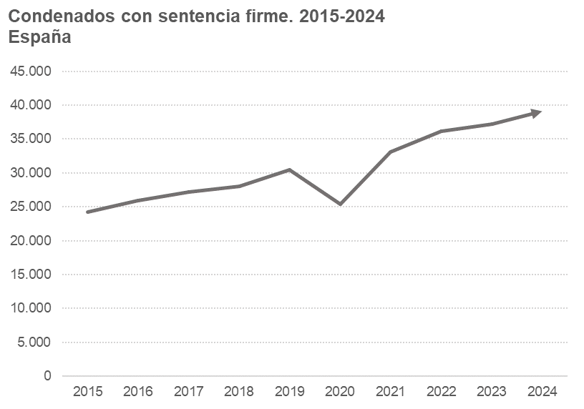
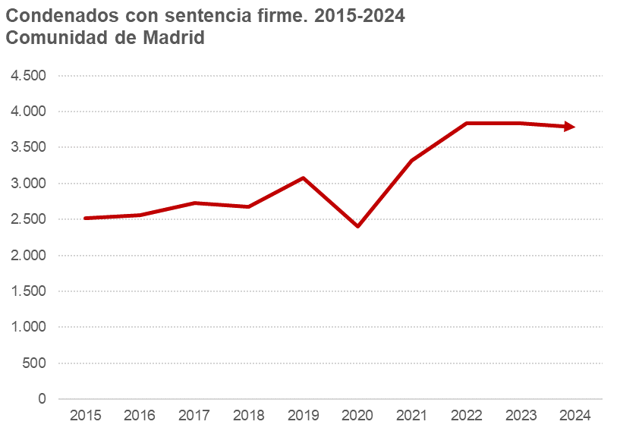

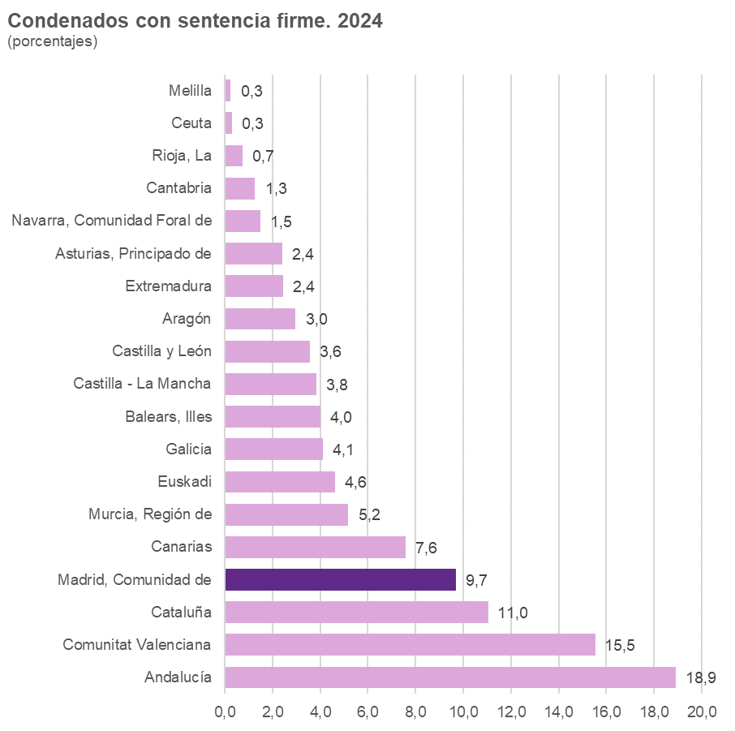

4.2
...
Comunidad de Madrid | 2,518 | 100.0 | 2,555 | 100.0 | 2,726 | 100.0 | 2,678 | 100.0 | 3,081 | 100.0 | 2,397 | 100.0 | 3,317 | 100.0 | 3,833 | 100.0 | 3,836 | 100.0 | 3,786 | 100.0
Menos de 18 años | 4 | 0.2 | 1 | 0.0 | 1 | 0.0 | 3 | 0.1 | 2 | 0.1 | 0 | 0.0 | 0 | 0.0 | 1 | 0.0 | 0 | 0.0 | 0 | 0.0
De 18 a 24 años | 289 | 11.5 | 348 | 13.6 | 380 | 13.9 | 357 | 13.3 | 412 | 13.4 | 291 | 12.1 | 436 | 13.1 | 488 | 12.7 | 494 | 12.9 | 445 | 11.8
De 25 a 44 años | 1,579 | 62.7 | 1,529 | 59.8 | 1,636 | 60.0 | 1,628 | 60.8 | 1,868 | 60.6 | 1,533 | 64.0 | 2,031 | 61.2 | 2,324 | 60.6 | 2,335 | 60.9 | 2,300 | 60.8
De 45 a 64 años | 589 | 23.4 | 617 | 24.1 | 650 | 23.8 | 629 | 23.5 | 731 | 23.7 | 530 | 22.1 | 800 | 24.1 | 947 | 24.7 | 931 | 24.3 | 972 | 25.7
65 y más años | 57 | 2.3 | 60 | 2.3 | 59 | 2.2 | 61 | 2.3 | 68 | 2.2 | 43 | 1.8 | 50 | 1.5 | 73 | 1.9 | 76 | 2.0 | 69 | 1.8

Nota: Resultados referidos a asuntos (con medidas cautelares dictadas) inscritos en el Registro a lo largo del periodo de referencia
Fuente: Estadística de violencia doméstica y violencia de género. INE

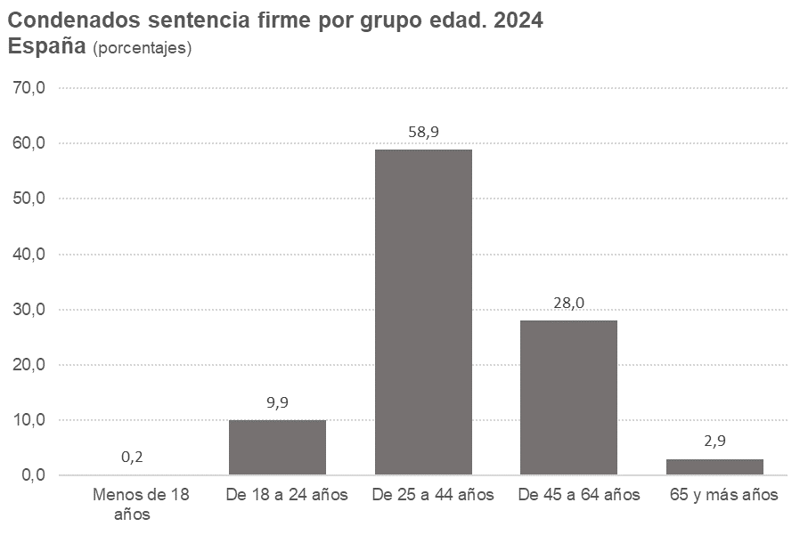
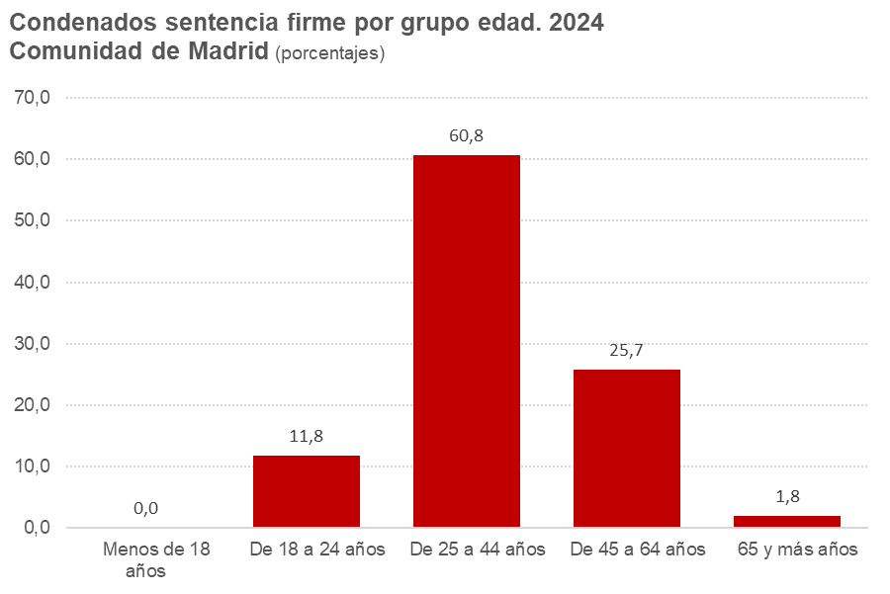

4.3
...
Total Comunidad de Madrid | 2,518 | 100.0 | 2,555 | 100.0 | 2,726 | 100.0 | 2,678 | 100.0 | 3,081 | 100.0 | 2,397 | 100.0 | 3,317 | 100.0 | 3,833 | 100.0 | 3,836 | 100.0 | 3,786 | 100.0
España | 1,349 | 53.6 | 1,380 | 54.0 | 1,456 | 53.4 | 1,406 | 52.5 | 1,601 | 52.0 | 1,137 | 47.4 | 1,545 | 46.6 | 1,727 | 45.1 | 1,629 | 42.5 | 1,609 | 42.5
Europa sin España | 313 | 12.4 | 308 | 12.1 | 328 | 12.0 | 314 | 11.7 | 304 | 9.9 | 271 | 11.3 | 329 | 9.9 | 312 | 8.1 | 369 | 9.6 | 312 | 8.2
África | 156 | 6.2 | 139 | 5.4 | 176 | 6.5 | 172 | 6.4 | 190 | 6.2 | 148 | 6.2 | 208 | 6.3 | 243 | 6.3 | 232 | 6.0 | 220 | 5.8
América | 650 | 25.8 | 688 | 26.9 | 714 | 26.2 | 735 | 27.4 | 942 | 30.6 | 801 | 33.4 | 1,178 | 35.5 | 1,499 | 39.1 | 1,535 | 40.0 | 1,590 | 42.0
Resto del mundo | 50 | 2.0 | 40 | 1.6 | 52 | 1.9 | 51 | 1.9 | 44 | 1.4 | 40 | 1.7 | 57 | 1.7 | 52 | 1.4 | 71 | 1.9 | 55 | 1.5

Nota: Resultados referidos a asuntos (con medidas cautelares dictadas) inscritos en el Registro a lo largo del periodo de referencia
Fuente: Estadística de violencia doméstica y violencia de género. INE
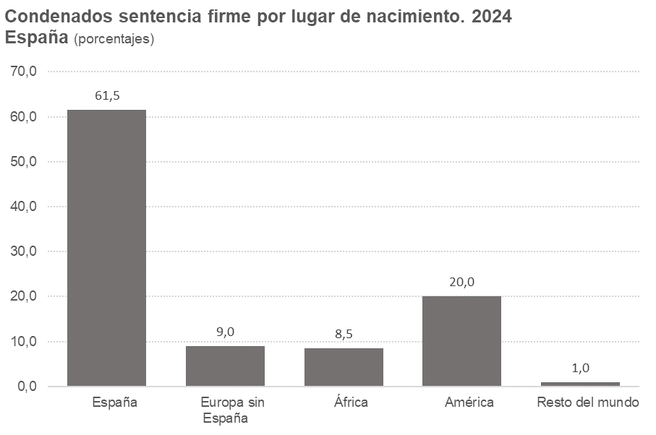
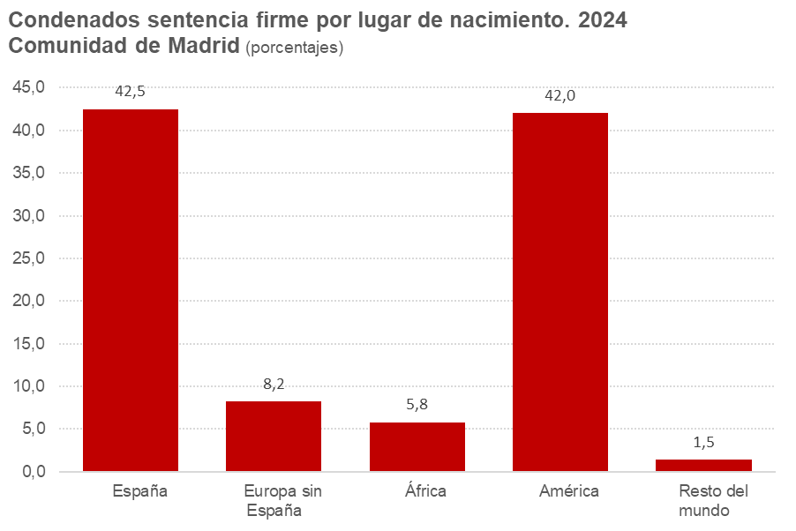

4.4
...
Comunidad de Madrid | 1,163 | 100.0 | 1,052 | 100.0 | 990 | 100.0 | 848 | 100.0 | 859 | 100.0 | 594 | 100.0 | 661 | 100.0
De 18 a 24 años | 105 | 9.0 | 99 | 9.4 | 90 | 9.1 | 84 | 9.9 | 87 | 10.1 | 57 | 9.6 | 64 | 9.7
De 25 a 44 años | 768 | 66.0 | 673 | 64.0 | 628 | 63.4 | 517 | 61.0 | 549 | 63.9 | 365 | 61.4 | 410 | 62.0
De 45 a 64 años | 271 | 23.3 | 254 | 24.1 | 248 | 25.1 | 230 | 27.1 | 202 | 23.5 | 151 | 25.4 | 165 | 25.0
65 y más años | 19 | 1.6 | 25 | 2.4 | 23 | 2.3 | 16 | 1.9 | 20 | 2.3 | 21 | 3.5 | 22 | 3.3

Nota: Resultados referidos a asuntos (con medidas cautelares dictadas) inscritos en el Registro a lo largo del periodo de referencia
Debido a cambios en el Sistema de Registros Administrativos de apoyo a la Administración de Justicia (SIRAJ) a partir del año 2021 no se proporciona información de las personas absueltas
Fuente: Estadística de violencia doméstica y violencia de género. INE

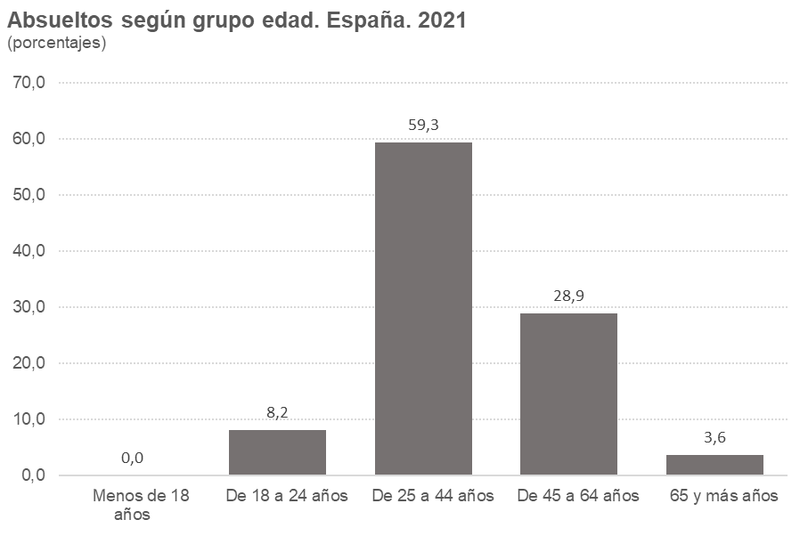
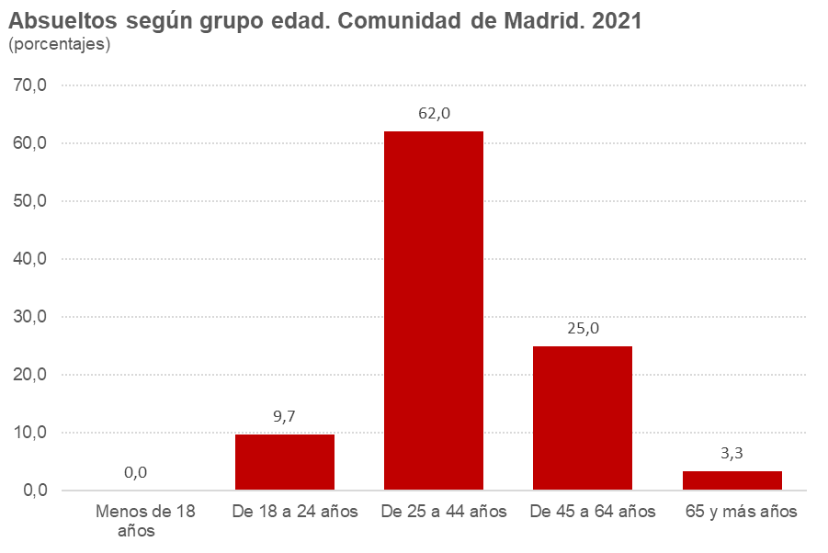

4.5
...
Total Comunidad de Madrid | 1,163 | 100.0 | 1,052 | 100.0 | 990 | 100.0 | 848 | 100.0 | 859 | 100.0 | 594 | 100.0 | 661 | 100.0
Europa sin España | 172 | 14.8 | 143 | 13.6 | 128 | 12.9 | 111 | 13.1 | 136 | 15.8 | 78 | 13.1 | 82 | 12.4
África | 93 | 8.0 | 83 | 7.9 | 78 | 7.9 | 106 | 12.5 | 83 | 9.7 | 49 | 8.2 | 53 | 8.0
América | 261 | 22.4 | 266 | 25.3 | 238 | 24.0 | 211 | 24.9 | 211 | 24.6 | 166 | 27.9 | 186 | 28.1
Resto del mundo | 19 | 1.6 | 10 | 1.0 | 18 | 1.8 | 17 | 2.0 | 12 | 1.4 | 15 | 2.5 | 11 | 1.7

Nota: Resultados referidos a asuntos (con medidas cautelares dictadas) inscritos en el Registro a lo largo del periodo de referencia
Debido a cambios en el Sistema de Registros Administrativos de apoyo a la Administración de Justicia (SIRAJ) a partir del año 2021 no se proporciona información de las personas absueltas
Fuente: Estadística de violencia doméstica y violencia de género. INE

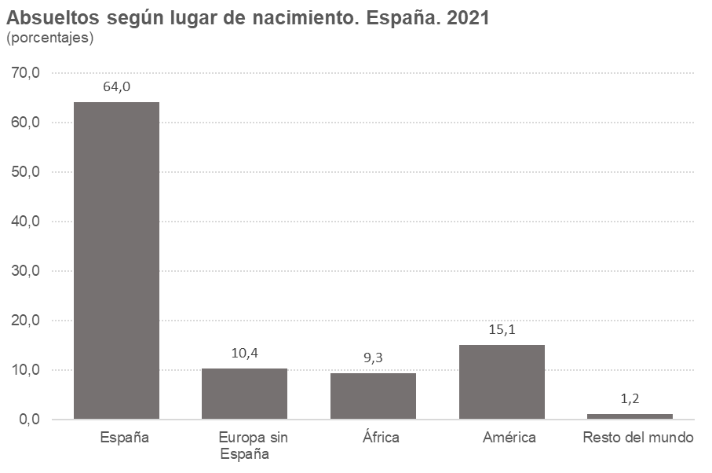
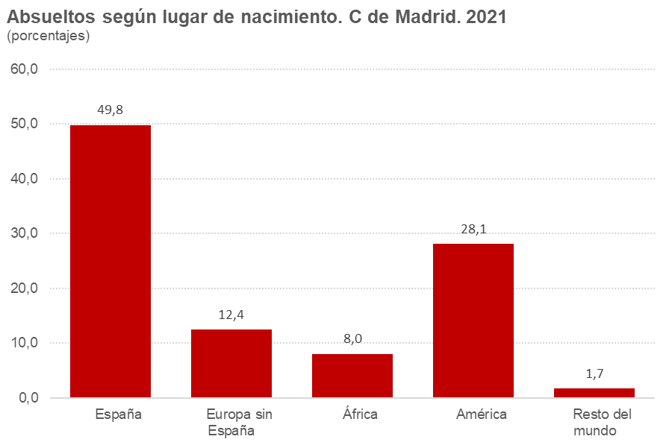

4.6
...
Faltas | 0 | 0.00 | 0 | 0.00
Faltas contra las personas | 0 | 0.00 | 0 | 0.00
Otras faltas sin especificar | 0 | 0.00 | 0 | 0.00

Notas: Resultados referidos a asuntos (con medidas cautelares dictadas) inscritos en el Registro a lo largo del periodo de referencia.
En julio de 2015 entró en vigor una reforma del Código Penal que suprimió las faltas, convirtiéndolas en delitos leves. Seguirán figurando faltas en años sucesivos mientras sigan registrándose infracciones penales cometidas antes de la entrada en vigor de la citada reforma
Las infracciones penales incluyen cualquier grado de ejecución o participación
Fuente: Estadística de violencia doméstica y violencia de género. INE

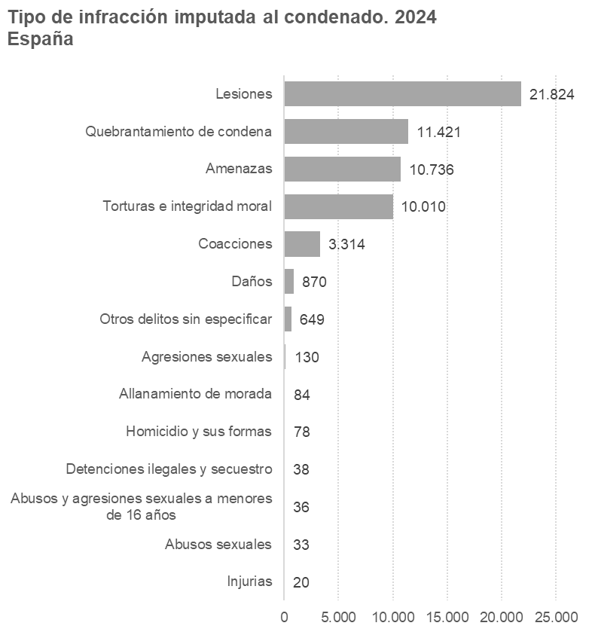
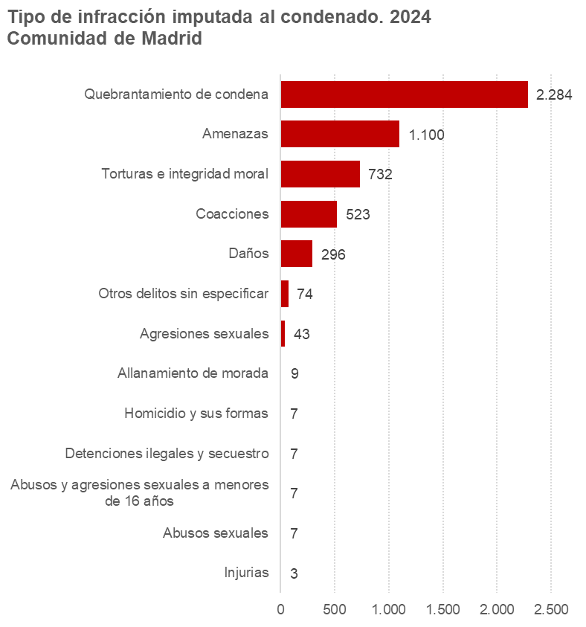

4.7
...
Penas |  | 207,580 | 93.80 | 17,966 | 93.41
 | Expulsión del territorio nacional | 20 | 0.01 | 3 | 0.02
 | Resto de penas | 4 | 0.00 | 0 | 0.00

Medidas |  | 13,724 | 6.20 | 1,267 | 6.59
 | Medidas adoptadas contra menores | 190 | 0.09 | 0 | 0.00
 | Medidas de seguridad y otras | 13,534 | 6.12 | 1,267 | 6.59

Nota: Resultados referidos a asuntos (con medidas cautelares dictadas) inscritos en el Registro a lo largo del periodo de referencia
Fuente: Estadística de violencia doméstica y violencia de género. INE
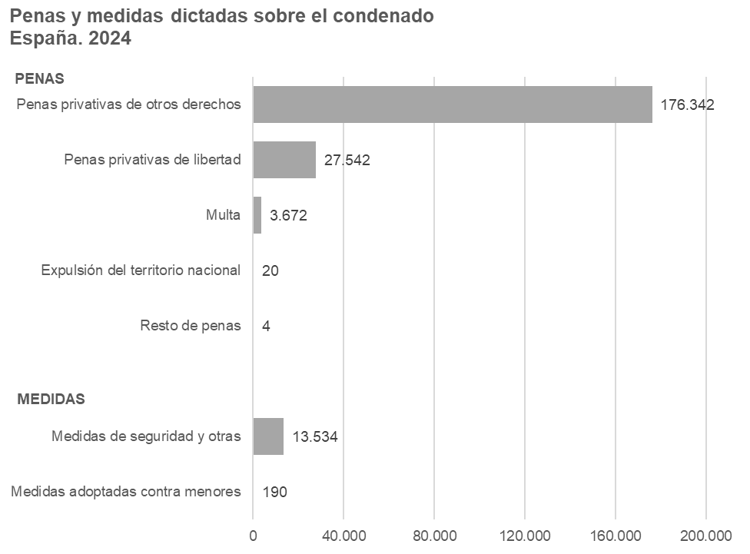
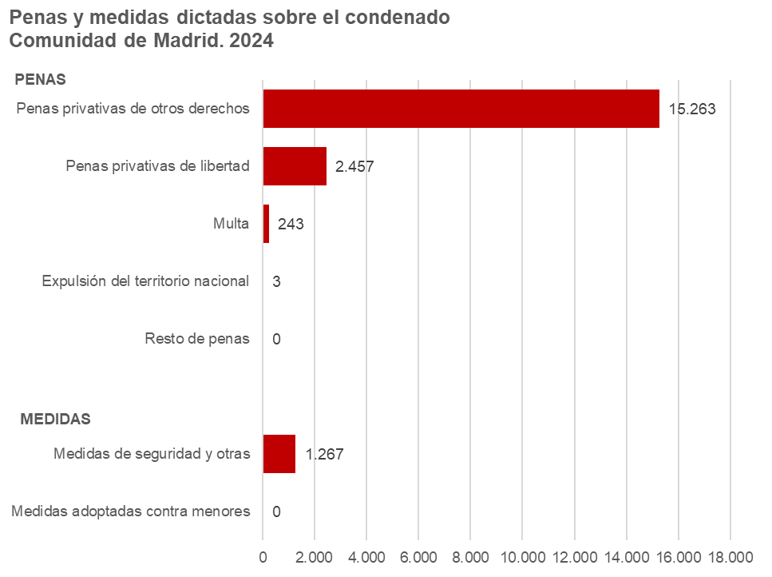

4.8
...
España | 12,976 | 100.0 | 14,248 | 100.0 | 15,351 | 100.0 | 16,426 | 100.0 | 18,310 | 100.0 | 14,964 | 100.0 | 19,347 | 100.0 | 20,788 | 100.0 | 21,830 | 100.0 | 23,550 | 100.0
Euskadi | 544 | 4.2 | 639 | 4.5 | 627 | 4.1 | 692 | 4.2 | 994 | 5.4 | 701 | 4.7 | 989 | 5.1 | 1,047 | 5.0 | 1,084 | 5.0 | 1,030 | 4.4
Rioja, La | 88 | 0.7 | 101 | 0.7 | 125 | 0.8 | 149 | 0.9 | 166 | 0.9 | 110 | 0.7 | 180 | 0.9 | 254 | 1.2 | 284 | 1.3 | 215 | 0.9
Ceuta | 18 | 0.1 | 52 | 0.4 | 61 | 0.4 | 60 | 0.4 | 50 | 0.3 | 60 | 0.4 | 74 | 0.4 | 84 | 0.4 | 104 | 0.5 | 137 | 0.6
Melilla | 51 | 0.4 | 49 | 0.3 | 56 | 0.4 | 42 | 0.3 | 42 | 0.2 | 30 | 0.2 | 42 | 0.2 | 39 | 0.2 | 37 | 0.2 | 59 | 0.3

Nota: Resultados referidos a asuntos (con medidas cautelares dictadas) inscritos en el Registro a lo largo del periodo de referencia
Fuente: Estadística de violencia doméstica y violencia de género. INE

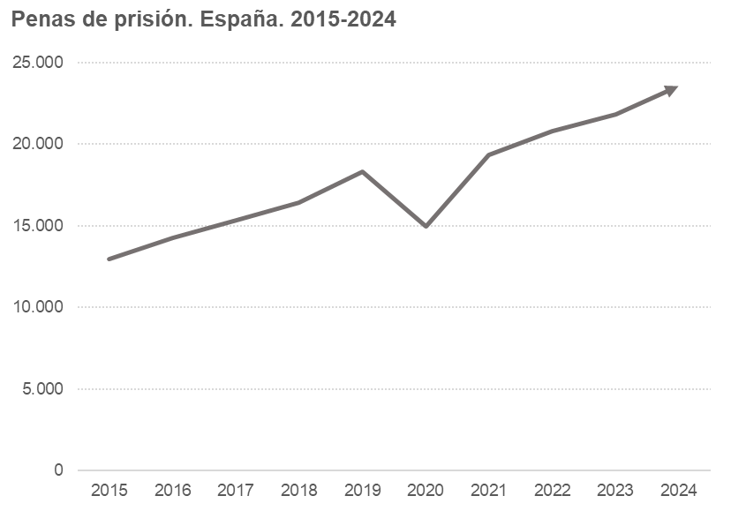
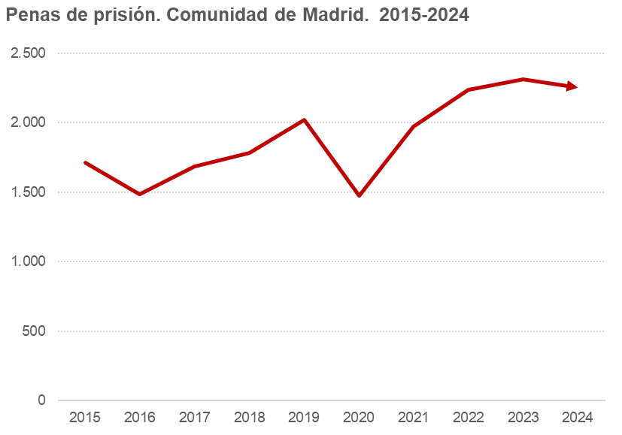

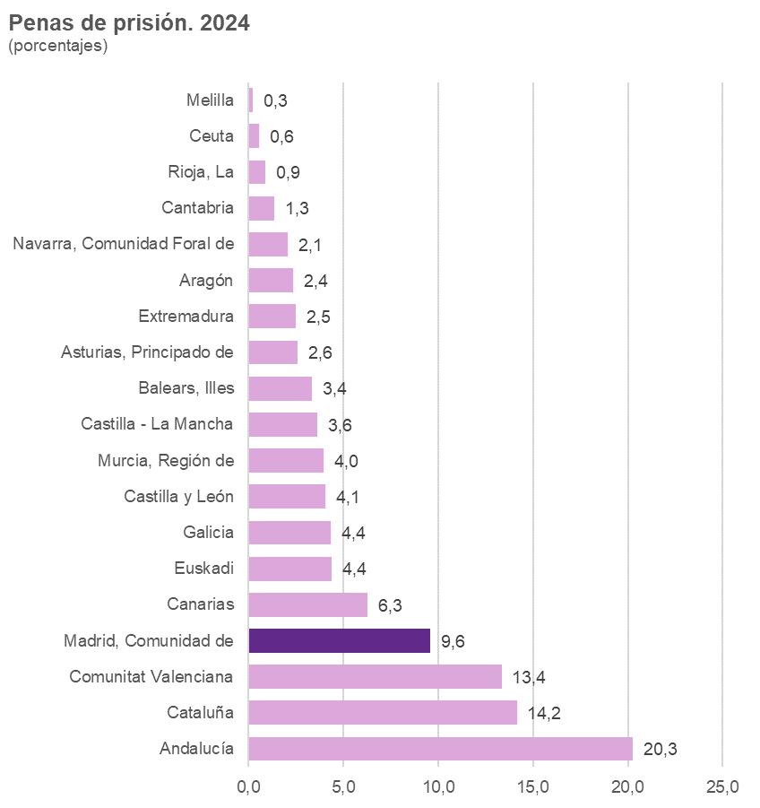

5.1
...
Comunidad de Madrid |  | 4,214 | 18,307 | 16,438 | 15,805 | 15,518 | 12,335 | 13,043 | 15,776 | 17,841 | 18,800 | 17,939
 | Víctima | 3,467 | 14,521 | 12,508 | 11,198 | 11,501 | 9,141 | 9,124 | 11,596 | 12,711 | 13,226 | 12,654
 | Otras personas | 747 | 3,786 | 3,930 | 4,607 | 4,017 | 3,194 | 3,919 | 4,180 | 5,130 | 5,574 | 5,285

(*) El 016 es un servicio telefónico de información y de asesoramiento jurídico en materia de violencia de género, coordinado por el Ministerio de Sanidad, Servicios Sociales e Igualdad, por medio de la Delegación del Gobierno para la Violencia de Género. Se trata de un teléfono dirigido no sólo a las víctimas de este problema, sino a toda la sociedad en su conjunto. Este servicio no deja huella en la factura
Nota: Datos provisionales para el año 2025
Fuente: Portal estadístico Delegación del Gobierno contra la Violencia de Género. Ministerio de Igualdad.

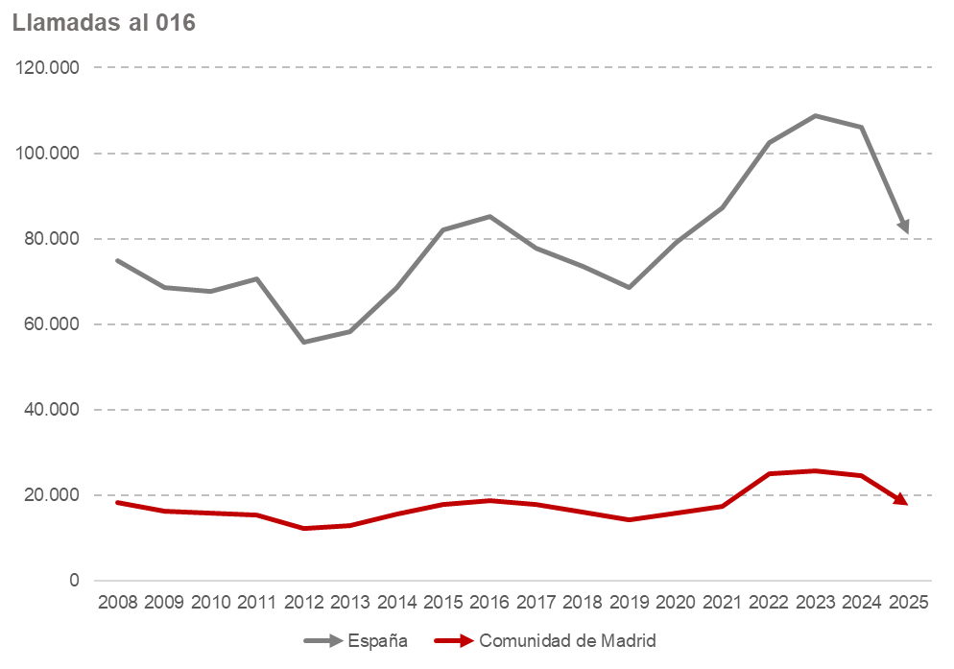

 | España | Comunidad de Madrid
2010 | 67,696 | 15,805
2011 | 70,679 | 15,518
2012 | 55,810 | 12,335
2013 | 58,274 | 13,043
2014 | 68,651 | 15,776
2015 | 81,992 | 17,841
2016 | 85,318 | 18,800
2017 | 77,796 | 17,939
2018 | 73,454 | 16,120
2019 | 68,714 | 14,406
2020 | 79,201 | 15,914
2021 | 87,307 | 17,387
2022 | 102,432 | 25,137
2023 | 108,788 | 25,812
2024 | 106,196 | 24,548
2025 | 80,944 | 17,656

